户外骑行
户外骑行
序号 | 品名 | 参考图片 | 参数 | 单位 | 数量
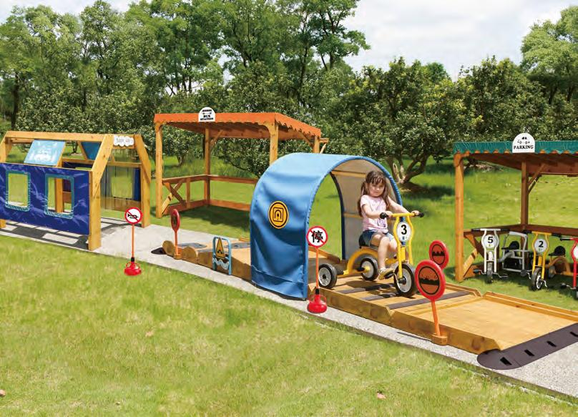 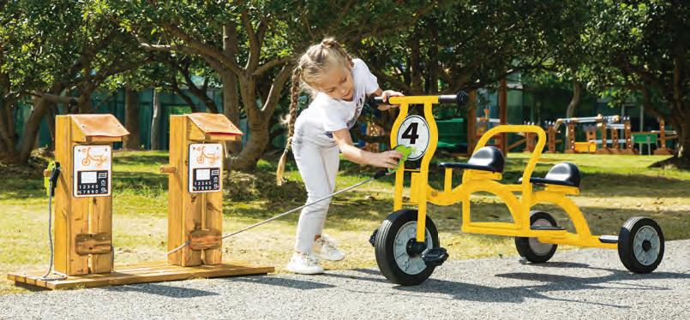
1 | 儿童三轮车－小号 |  | 尺寸：69*44*51cm（尺寸±3cm）；材质：铁件。单人骑乘，后车杆可搭载一名站立乘客，有站立防滑垫设计。 | 辆 | 5
2 | 儿童三轮车－大号 |  | 尺寸：85*57*63cm（尺寸±3cm）；材质：铁件。单人骑乘，后车杆可搭载一名站立乘客，有站立防滑垫设计。 | 辆 | 5
3 | 儿童双人车 |  | 尺寸：114*52*64cm（尺寸±3cm）；材质：铁件。适合各种角色扮演游戏，可以2人骑，可搭载一名站立乘客，有站立防滑垫，能创造不同的角色扮演游戏，坚固把手让小朋友更安全。 | 辆 | 5
4 | 儿童三人兜风车 |  | 尺寸：105*82*64cm（尺寸±3cm）；材质：铁件。一人骑行，可搭载两名乘客，双侧把手设计易抓握，保护幼儿安全。落脚处设置踏脚板，乘坐更加舒适。 | 辆 | 5
5 | 出入口斜坡 |  | 产品尺寸：31（尺寸±3cm）*131（尺寸±3cm）*4cm（±0.5cm）。材质：安全塑料。 | 只 | 10
6 | 沙滩道 |  | 尺寸：L95（尺寸±5cm）*W100（尺寸±5cm）*H9cm（±2cm）。采用23mm（±2mm）厚防腐松木，表面刷涂环保木蜡油两遍，甲醛释放量符合国家标准要求，重金属钡、铅、镉、锑、硒、铬、汞、砷等含量符合国家标准要求。塑料指示牌采用户外PP材质，结构安全稳固，圆角设计，不易倾倒。 | 只 | 1
7 | 减速道 |  | 尺寸：L95（尺寸±5cm）*W100（尺寸±5cm）*H9cm（±2cm）。采用23mm（±2mm）厚防腐松木，表面刷涂环保木蜡油两遍，甲醛释放量符合国家标准要求，重金属钡、铅、镉、锑、硒、铬、汞、砷等含量符合国家标准要求。塑料指示牌采用户外PP材质，减速带采用安全塑料。结构安全稳固，圆角设计，不易倾倒。 | 只 | 1
8 | 左右坡道 |  | 尺寸：L95（尺寸±5cm）*W100（尺寸±5cm）*H13.5cm（±2cm）。采用23mm（±2mm）厚防腐松木，表面刷涂环保木蜡油两遍，甲醛释放量符合国家标准要求，重金属钡、铅、镉、锑、硒、铬、汞、砷等含量符合国家标准要求。塑料指示牌采用户外PP材质，减速带采用安全塑料。结构安全稳固，圆角设计，不易倾倒。 | 只 | 1
9 | 拱桥道 |  | 材质：防腐松木+铁件+PE板 尺寸：L120（±5cm）*W100（±5cm）*H32cm（±2cm） 采用23mm（±2mm）厚防腐松木，表面刷涂环保木蜡油两遍，甲醛释放量符合国家标准要求，重金属钡、铅、镉、锑、硒、铬、汞、砷等含量符合国家标准要求。 | 只 | 1
10 | 隧道 |  | 尺寸：95×106×130cm（尺寸±5cm）。采用22mm（±2mm）厚防腐松木，表面刷涂环保木蜡油两遍，甲醛释放量符合国家标准要求，重金属钡、铅、镉、锑、硒、铬、汞、砷等含量符合国家标准要求。隧道顶棚采用镀锌管烤漆弯制而成，上覆盖户外抗紫外防雨布。结构安全稳固，圆角设计，不易倾倒，符合国家标准要求。 | 只 | 1
11 | 户外洗车隧道A |  | 材质：防腐松木，尺寸：L150*W137*H127cm（尺寸±5cm），表面刷涂环保木蜡油两遍，甲醛释放量符合国家标准要求，重金属钡、铅、镉、锑、硒、铬、汞、砷等含量符合国家标准要求。 | 只 | 1
12 | 户外亭子 |  | 尺寸：215*156*160cm（尺寸±5cm）。立柱采用70mm*70mm（±2mm）防腐松木，表面刷涂环保木蜡油两遍，甲醛释放量符合国家标准要求，重金属钡、铅、镉、锑、硒、铬、汞、砷等含量符合国家标准要求。垫脚为耐腐蚀木塑板。 | 只 | 2
13 | 户外亭子顶棚（公交车站） |  | 尺寸：215×156cm（尺寸±5cm）。 雨棚采用户外抗紫外防雨布。结构安全，圆角设计。户外亭子设计简洁，造型百搭，适用性广。 | 块 | 1
14 | 户外亭子顶棚（停车场） |  | 尺寸：215×156cm（尺寸±5cm）。 雨棚采用户外抗紫外防雨布。结构安全，圆角设计。户外亭子设计简洁，造型百搭，适用性广。 | 块 | 1
15 | 户外充电装置 |  | 尺寸：L83*W37*H60cm（尺寸±5cm）；材质：防腐松木+安全塑料。采用23mm厚防腐松木，表面刷涂环保木蜡油两遍，甲醛释放量符合国家标准要求，重金属钡、铅、镉、锑、硒、铬、汞、砷等含量符合国家标准要求。结构安全稳固，圆角设计，不易倾倒。 | 组 | 1
16 | 交通号志组 |  | 材质：安全塑料。斑马线2*0.6m（尺寸±3cm），红绿灯高度98cm（尺寸±3cm）, 包含5个双面交通号志、1个红绿灯标志、1片斑马线。与威力脚踏车搭配，或者其他骑乘车搭配，游戏中学习交通安全与规则，安全环保塑料材质。 | 组 | 1
17 | 扮演服套装－警察 |  | 材质：聚酯纤维，ABS，包装尺寸:53*43*14.5cm（尺寸±3cm），内含： 警察服*1、领带*1、帽子 *1、对讲机*1、手铐*1、警棍*1。丰富的扮演材料和仿真扮演服，帮助幼儿了解学习警察的职业功能。 同时在游戏中强化游戏角色，培养社会交往能力。 | 套 | 2
18 | 扮演服套装—医生 |  | 材质：布制、塑料，产品尺寸：衣长71.5cm（尺寸±3cm），胸围约93cm（尺寸±3cm）。内含：医生服*1、帽子*1、听诊器 *1、针筒*1、文件夹*1、温度计*1、 血压计*1，仿真医生扮演服，帮助幼儿了解医生的职业功能。同 时在游戏中强化游戏角色，培养社会交往能力。 | 套 | 2
19 | 扮演服套装－消防员 |  | 材质：棉，PP，包装尺寸：53*43*11cm（尺寸±3cm），内含：消防员服*1、帽子*1、灭火器*1、消防斧*1、对讲机*1、指南针*1。丰富的扮演材料和仿真消防服，帮助幼儿了解学习消防 员的职业功能。同时在游戏中强化游戏角色，培养社会交往能力。 | 套 | 2

户外扮演
户外扮演
序号 | 品名 | 参考图片 | 参数 | 单位 | 数量
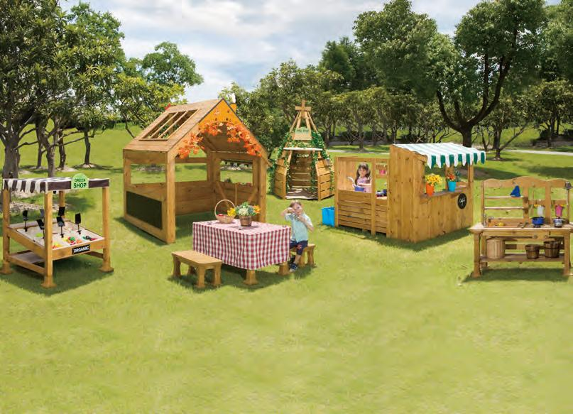 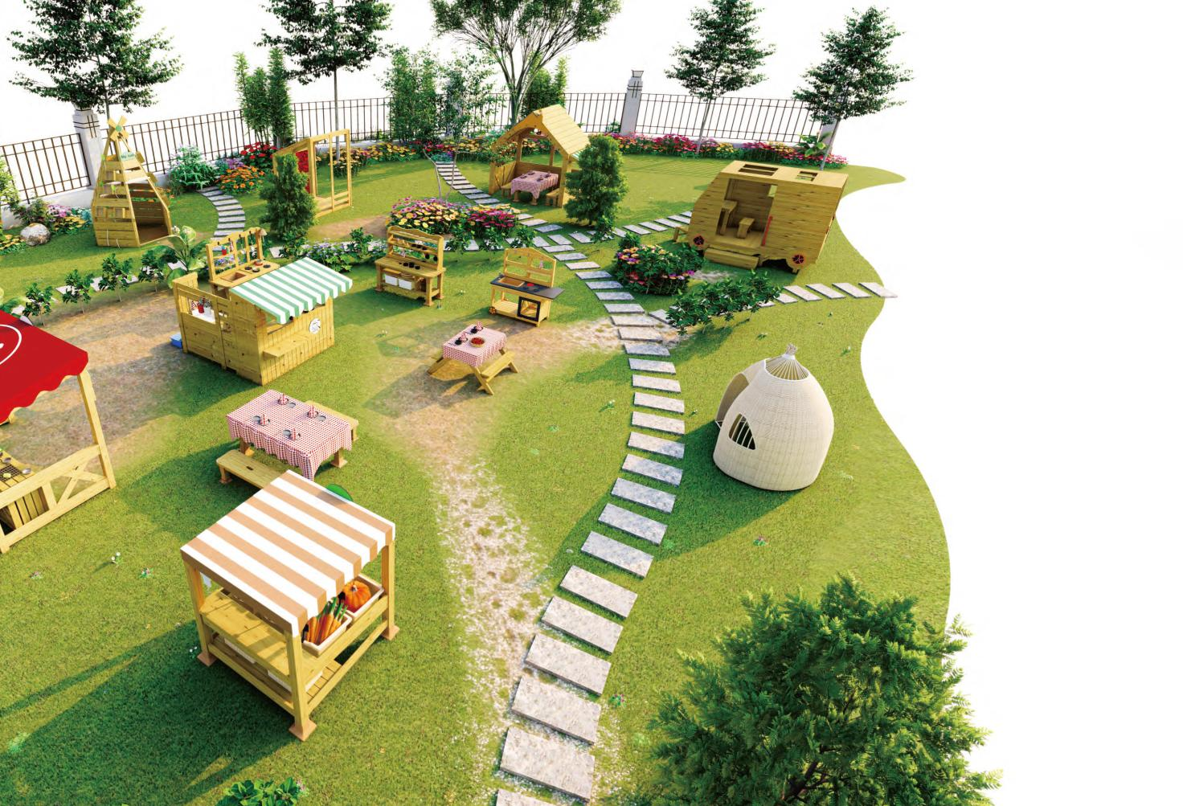
1 | 户外小吃部 |  | 尺寸：133*62*131cm（±5cm）。 采用22mm厚防腐松木，表面刷涂环保木蜡油两遍，甲醛释放量符合国家标准要求，重金属钡、铅、镉、锑、硒、铬、汞、砷等含量符合国家标准要求。装饰配件采用8mm户外抗紫外康贝特板；雨棚采用户外抗紫外防雨布；结构安全，圆角设计。小吃部与厨房组合搭配，游戏情节更丰富。组合可拆分，能灵活放置。厨房组合功能全备，水槽设计让游戏更逼真有趣。 | 组 | 1
2 | 户外露营车 |  | 尺寸：261*142.5*181cm（±5cm）。 芬兰木，表面刷涂环保木蜡油两遍，甲醛释放量符合国家标准要求，重金属钡、铅、镉、锑、硒、铬、汞、砷等含量符合国家标准要求。 | 套 | 1
3 | 外卖店厨房 |  | 尺寸：L120*W45.3*H113cm（±5cm）。采用23mm厚防腐松木，表面刷涂环保木蜡油两遍，甲醛释放量符合国家标准要求，重金属钡、铅、镉、锑、硒、铬、汞、砷等含量符合国家标准要求。教具盒为PP材质，水龙头铝合金材质；结构安全，圆角设计。整个产品设置有一套完善的循环冲洗装置，通过压水器将水流引至水龙头，并流入蓄水盒中，循环使用，方便清洗。 | 组 | 1
4 | 户外贩卖台 |  | 尺寸：107*103*123cm（±5cm）。桌面采用防腐松木，表面刷涂环保木蜡油两遍，甲醛释放量符合国家标准要求，重金属钡、铅、镉、锑、硒、铬、汞、砷等含量符合国家标准要求。桌脚采用70mm*70mm的防腐松木，桌面与桌脚连接采用高耐磨PA/PE塑料连接件连接，桌脚垫采用PA/PE塑料。收纳盒及标签采用安全塑料。结构安全，圆角设计。价格标签设计帮助幼儿在游戏中感知数学。 | 组 | 1
5 | 户外厨房柜 |  | 尺寸：119*50*113cm（±5cm）。桌面采用防腐松木，表面刷涂环保木蜡油两遍，甲醛释放量符合国家标准要求，重金属钡、铅、镉、锑、硒、铬、汞、砷等含量符合国家标准要求。桌脚采用70mm*70mm的防腐松木，桌面与桌脚连接采用高耐磨PA/PE塑料连接件连接，桌脚垫采用PA/PE塑料。结构安全，圆角设计。仿真水龙头设计，让游戏情境性更强。顶部挂钩设计，可悬挂物品，方便拿取。下层存储空间大，可容纳锅碗瓢盆、食材、调料等道具。 | 组 | 1
6 | 户外餐桌布 |  | 材质：纺织品。尺寸：170*120cm（±5cm）。 | 块 | 1
9 | 户外亭子 |  | 尺寸：215*156*160cm（±5cm）。立柱采用70mm*70mm防腐松木，表面刷涂环保木蜡油两遍，甲醛释放量符合国家标准要求，重金属钡、铅、镉、锑、硒、铬、汞、砷等含量符合国家标准要求。垫脚为耐腐蚀木塑板。 | 只 | 1
10 | 户外亭子顶棚（厨房） |  | 尺寸：215*123*160cm（±5cm） 雨棚采用户外抗紫外防雨布。结构安全，圆角设计。户外亭子设计简洁，造型百搭，适用性广。 | 块 | 1
13 | 户外彩虹屋 |  | 尺寸：137*122*180cm（±5cm）。 立柱采用防腐松木，甲醛释放量符合国家标准要求，表面刷涂环保木蜡油两遍，重金属钡、铅、镉、锑、硒、铬、汞、砷等含量符合国家标准要求。 透明彩窗，明亮浪漫，为户外休闲带来新体验。可探究变色原理，红蓝黄绿四色耐力板，转换视野看世界。可供多人同时使用，助力幼儿友谊成长。 | 只 | 1
15 | 屋顶 |  | 材料：芬兰木，产品尺寸：150*150*210cm（±5cm），边缘抛圆处理，外表面和内表面以及儿童手指可触及的隐蔽处，均不得有锐利的棱角、毛刺以及小五金部件露出的锐利尖锐。油漆：环保型全哑光聚酯面漆，产品所有可长期置于室外，防锈、防腐，无尖锐点，安全可玩性高。 | 个 | 2
16 | 户外蜗牛小屋 |  | 尺寸：130*120*145cm（±5cm） 主材塑料藤条配金属烤漆，蜗牛壳造型，贴近自然，与户外环境相得益彰，取材天然，藤编设计，温暖色调，清新养眼，镂空设计，采光良好，通风顺畅，打造舒适使用环境。 | 只 | 1
17 | 不锈钢锅具8件套 |  | 材质：不锈钢，榉木 配置：汤锅直径为12.9cm（±1cm）、果蔬筛子直径12.7cm（±1cm）、木勺，木铲总长度：16.5cm（±1cm） | 套 | 1
18 | 蔬菜农场 |  | 材质：塑料 配置：食物*25、篮子*5、标签贴纸*5，包括活动指南，25 种食物和 5 个带有标签贴纸的篮子。丰富多样的蔬菜和分类桶，既可以让幼儿学习观察、比较、分类、计数等基础概念，也可以作为扮演游戏的辅助道具，丰富游戏情节和玩法。 | 套 | 1
19 | 西点厨具组 |  | 材质：塑料 配置：共 31 件。含杯子、汤匙、量杯、盘子、盆子、擀面棍、面包、曲奇饼、鸡蛋、面团等制作饼干的材料，含杯子、汤匙、量杯、盘子、盆子、擀面棍、面包、曲奇饼、鸡蛋、面团等制作饼干的材料。适合用于烘焙主题的扮演游戏。 | 套 | 1
20 | 仿真水果机 |  | 材质：ABS 配置：水果机*1、杯子*1、水果 *2。超仿真的水果榨汁机，能够让幼儿扮演爸爸妈妈给娃娃家的小宝宝进行水果榨汁等游戏活动。通过体验式的场景学习，提升认知能力，引导幼儿认识榨汁机，能将生活 中的场景迁移到区域游戏中。 | 套 | 1
21 | 搅拌机 |  | 材质： ABS 配置：搅拌机*1。 采用优质安全材料制作的搅拌机、无毒 无异味、表面光滑圆润无棱角。幼儿可以用搅拌机搅拌食材、做出美味的料理。引导幼儿在游戏中模拟生活场景、了解家用电器、丰富游戏情节。 | 套 | 1
22 | 仿真大咖啡机 |  | 材质：ABS 配置：咖啡机*1，夹子*1，杯子*2，汤勺*1。像真正的咖啡师一样，制作一款美味可口的咖啡饮品吧。体验式的场景学习，提升幼儿的认知能力；沉浸式的仿真道具，让幼儿更全面地认知世界！优质的安全材料，无毒无异味，表面光滑圆润无棱角。配件颜色丰富，材质质感贴近实物。引导幼儿认识家电，学习家电的使用，在游戏中模拟生活场景，锻炼幼儿动手动脑能力。 | 套 | 1
23 | 异国食物组 |  | 材质：塑料 配置：米饭*1、牛油果*1、蛋糕*2、面包*3、豆角*2、披萨*1、奇异果片*2、虾*2、汉堡*1，年轻的美食爱好者还将享受可识别的最爱，包括比萨饼和炸玉米饼。可以玩美食认知，也可以通过食物来认识不同的世界文化，还可以作为扮演材料，丰富扮演游戏。 | 套 | 1
24 | 餐具模拟颜色41件套网袋 |  | 材质：塑料 配置：模拟颜色 41 件套，丰富多样的餐具，幼儿可以扮演家长，玩餐厅准备美食游戏，邀请亲朋好友一起来参加派对，准备好吃的食物和精致的碗盘摆饰 | 套 | 1
25 | 煎饼叠叠乐 |  | 材质：塑料 配置：煎饼*10、黄油*2、盘子*2、铲子*2、订购卡*10、游戏板*1、多语言说明指南*1。游戏板和多语言说明指南。可以依照操作卡上的指示用铲刀选取正确口味的煎饼。也可以多名幼儿共同游戏，最快且正确按照指示完成游戏的幼儿获胜。锻炼幼儿的配对能力及手眼协调能力。同时，也可以作为扮演游戏的辅助材料，丰富场景游戏。 | 套 | 1
26 | 科技收款机Ⅱ代 |  | 材质：塑料 配置：收款机*1，游戏纸币*30，塑料币*40，操作指南*1,液晶屏幕可实际计算的智能型收款机，钱币投掷孔，不含 3C电池。还可练习数字的计算。 | 套 | 1

户外种植养殖
户外种植养殖
序号 | 品名 | 参考图片 | 参数 | 单位 | 数量
1 | 方形围栏组合 |  | 材质：防腐木+塑料+金属 尺寸：200*50*134cm（±5cm） | 组 | 4
2 | 方形种植圃组合 |  | 材质：防腐木+塑料 尺寸：100*100*15cm（±5cm） | 组 | 12
3 | 育苗罩 |  | 材质：防腐木+塑料 尺寸：100*50*60cm（±5cm） | 只 | 6
4 | 动物之家 |  | 材质：芬兰木，产品尺寸：335*100*150cm（±5cm） 在幼儿园中，动物之家既是孩子们的欢乐田地，也是他们了解和学习动物养护知识的好地方，不仅能够陪伴孩子们玩耍，还可以教育他们学会养护动物。 | 组 | 1
5 | 手持放大镜 |  | 材质：ABS 产品尺寸：直径9cm（±1cm），长14cm（±1cm） 配置：六种不同颜色放大镜。工艺考究、适用于小组活动、是幼儿园开展科学活动的必备工具。可选购收纳盒、培养幼儿随拿随放的好习惯。 | 套 | 1
6 | 虫虫之家手提盒 |  | 材质：塑料 产品尺寸：17.5*9*11cm（±1cm） 含有气孔设计，方便养殖观察采集到的活体昆虫。 | 只 | 2
7 | 生物观察箱 |  | 材质：塑料 产品尺寸：25*18*25cm（±1cm） 具有5倍放大功能的观察箱，可将昆虫、植物或活体生物放置于观察箱中进行清晰观察。观察箱有透气孔、有旋转盖锁和手柄，幼儿使用方便。 | 只 | 1
8 | 麻绳 |  | 材质：环保黄麻 产品尺寸：长100m（±5m） 卷轴设计方便幼儿自主收纳取用；搭配木夹挂照片或者吊饰装饰花瓶、花盆等是幼儿园环境创设中不可或缺的美工材料。 | 套 | 1
9 | 昆虫采集夹 |  | 材质：PMMA 产品尺寸：30*10cm（±1cm） 会跑的小昆虫要如何观察呢？使用昆虫采集夹帮忙，不用担心伤到手或小昆虫。 | 只 | 2
10 | 捕虫网 |  | 材质：塑料 产品尺寸：21.5*20*2.7cm（±1cm） 可以伸缩的捕虫网，抓远抓近都可用。 | 只 | 2
11 | 花洒水壶 |  | 材质：PP 产品尺寸：17*13*9cm（±1cm） 结实耐用、轻巧方便的花洒水壶，圆圆的短款喷嘴设计，细密水孔、出水均匀，适合幼儿养花时使用。 | 只 | 1
12 | 欢乐小水桶 |  | 材质：PP， 产品尺寸：单只小水桶16.5*16.5*12cm（±1cm） 超实用的小水桶，结实、耐用、不易裂开，是幼儿玩沙、玩水、种养时的首选。 | 只 | 1
13 | 挂勾式花盆组 |  | 材质：金属 产品尺寸：36*10.8*11cm（±1cm） 挂钩式花盆使用更方便，可挂在窗边、栏杆处，任何室内、户外有悬挂的地方都可以悬挂装饰挂钩可以拆卸，拆卸后的花盆可以任意摆放。 | 套 | 1
14 | 园艺工具4件组-10组 |  | 材质：塑料 产品尺寸：耙:24*8.5*5cm（（±1cm） 配置：4个/袋，10袋/套，适用于铲土、移盆、挖坑、锄草、种植、松土等，结实耐用，是园艺种植的好帮手。 | 套 | 1

户外沙水
户外沙水
序号 | 品名 | 参考图片 | 规格 | 参数 | 单位 | 数量
1 | 户外沙水探趣组 |  | 1323件/套 | 整套购置，清单见附件 | 套 | 1
2 | 玩沙圆桌 |  | φ90*60cm（±3cm） | 产品材质：防腐木； 产品描述：这款玩沙桌包含玩沙盘、玩沙筛网、玩沙漏斗，孩子们可以在玩沙盘里塑造沙子的各种造型，也可以在玩沙筛网、玩沙漏斗中感受沙子的流动性。 能力培养：感知沙子的流动性，培养空间关系，锻炼小肌肉动作，感知物体造型，培养创造力。 环保油漆，甲醛释放量符合国家标准要求，重金属钡、铅、镉、锑、硒、铬、汞、砷等含量符合国家标准要求。 | 张 | 1
3 | 玩沙摩天轮 |  | 30*30*60cm（±3cm） | 产品材质：防腐木、塑料、亚力克板； 产品描述：把沙子从梯形漏斗处倒下，观察沙子缓缓落下，可与其他玩沙设施配套组合，增添玩沙乐趣；在玩耍中了解沙子的特性，开发想象力、创造力，培养动手动脑能力。 环保油漆，甲醛释放量符合国家标准要求，重金属钡、铅、镉、锑、硒、铬、汞、砷等含量符合国家标准要求。 | 只 | 1
4 | 玩沙漏斗 |  | 28*30*60cm（±3cm） | 产品材质：防腐木； 产品描述：漏斗装满沙子，观察沙子缓缓落下，可与其他玩沙设施配套组合，增添玩沙乐趣；在玩耍中了解沙子的特性，开发想象力、创造力，培养动手动脑能力。 环保油漆，甲醛释放量符合国家标准要求，重金属钡、铅、镉、锑、硒、铬、汞、砷等含量符合国家标准要求。 | 只 | 1
5 | 玩沙滑滑乐 |  | 30*30*60cm（±3cm） | 产品材质：防腐木； 产品描述：把沙子从梯形漏斗处倒下，观察沙子缓缓落下，可与其他玩沙设施配套组合，增添玩沙乐趣；在玩耍中了解沙子的特性，开发想象力、创造力，培养动手动脑能力。 环保油漆，甲醛释放量符合国家标准要求，重金属钡、铅、镉、锑、硒、铬、汞、砷等含量符合国家标准要求。 | 只 | 1
6 | 趣味玩沙天平 | 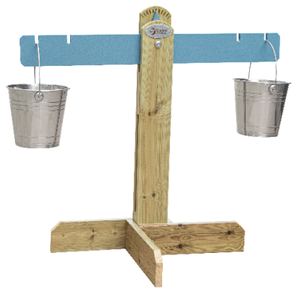 | 80*60*72cm（±3cm） | 产品材质：防腐木、金属； 产品描述：天平两端各有一个小水桶，可以装沙子。 将装好沙子的水桶挂在天平上，比较天平的高低，从而感知天平两端的重量。 能力培养：理解平衡的概念，培养观察能力、比较能力和表达能力。 环保油漆，甲醛释放量符合国家标准要求，重金属钡、铅、镉、锑、硒、铬、汞、砷等含量符合国家标准要求。 | 只 | 1

户外建构
户外建构
序号 | 品名 | 参考图片 | 参数 | 单位 | 数量
1 | 空中运动平衡障碍游戏套装 |  | 280件/套，整套购置，详见附件1配置清单 | 套 | 1
2 | 趣搭积木游戏套装 |  | 865件/套，整套购置，详见附件2配置清单 | 套 | 1
3 | 户外创意建构游戏套装 |  | 1452件/套，整套购置，详见附件3配置清单 | 套 | 1
4 | 砖筑大师 | 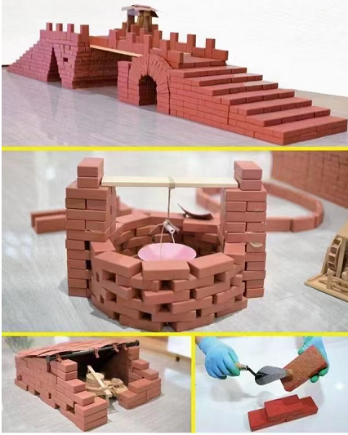 | 710件/套，整套购置，详见附件4配置清单 | 套 | 3

户外建构附件4（砖筑大师套装）
砖筑大师配件清单
序号 | 名称 | 参考图片 | 参数 | 单位 | 件数

1 | 长方形砖块 | 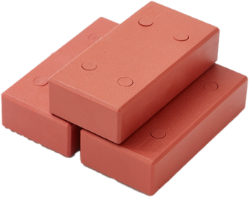 | 材质：外表弹性软塑胶 规格：12cm（±2cm）*3cm（±0.5cm）*6cm（±1cm）。 | 块 | 240
2 | 长方形砖块 | 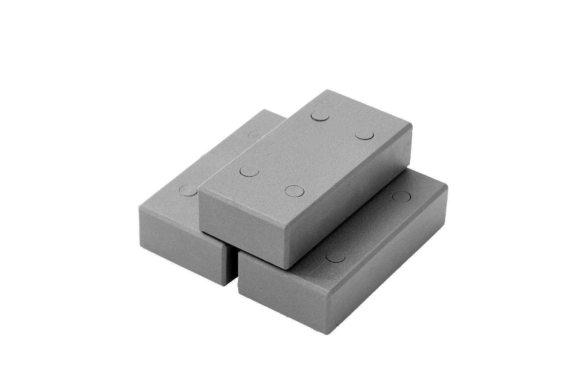 | 材质：外表弹性软塑胶 规格：12cm（±2cm）*3cm（±0.5cm）*6cm（±1cm）。 | 块 | 160
3 | 脏脏粉－长方形砖块 | 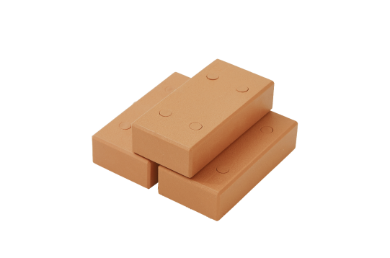 | 材质：外表弹性软塑胶 规格：12cm（±2cm）*3cm（±0.5cm）*6cm（±1cm）。 | 块 | 80
4 | 大三角形 | 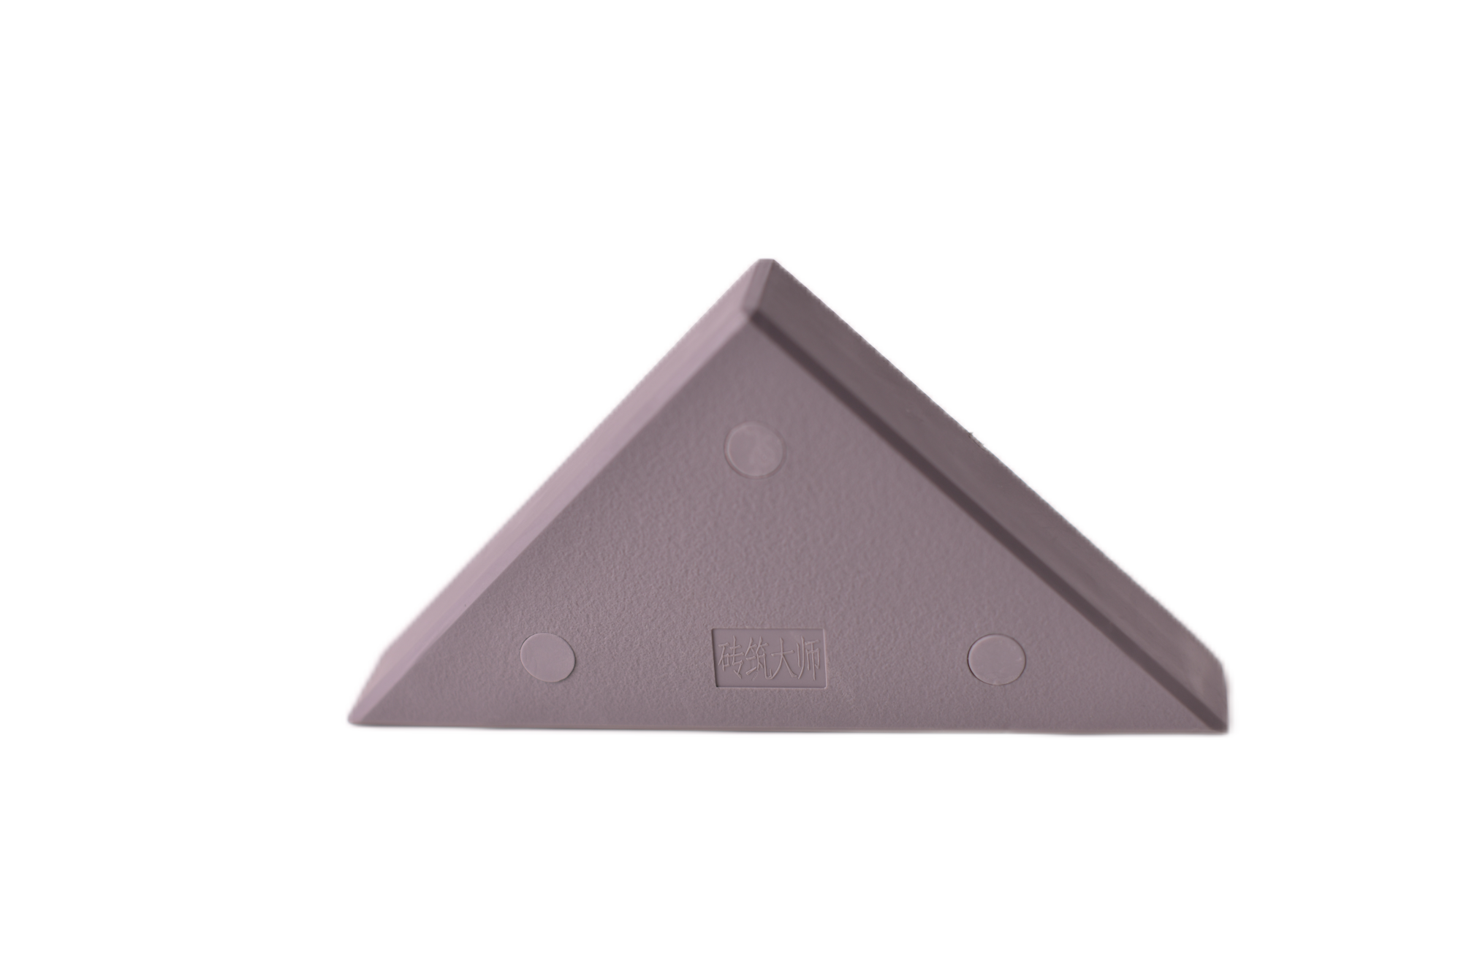 | 材质：外表弹性软塑胶 规格：12cm（±2cm）*3cm（±0.5cm）*12cm（±2cm）。 | 块 | 20
5 | 拼图砖 |  | 材质：外表弹性软塑胶 规格：12cm（±2cm）*3cm（±0.5cm）*12cm（±2cm）。 | 块 | 20
6 | 圆弧砖 |  | 材质：外表弹性软塑胶 规格：外径18.5cm（±0.5cm），内径9.8cm（±0.5cm） | 块 | 20
7 | 三角形砖块 | 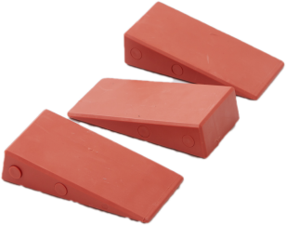 | 材质：外表弹性软塑胶 规格：12cm（±2cm）*6cm（±1cm）*3cm（±0.5cm）。 | 块 | 20
8 | 正方形砖块 | 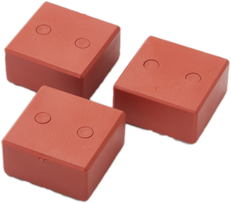 | 材质：外表弹性软塑胶 规格：6cm（±1cm）*6cm（±1cm）*3cm（±0.5cm）。 | 块 | 40
9 | 瓦片 | 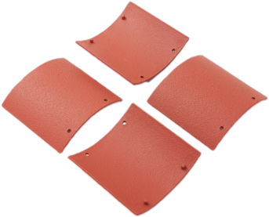 | 材质：橡胶 规格：12cm（±2cm）*12cm（±2cm）。 | 块 | 50
10 | 长方形大砖 | 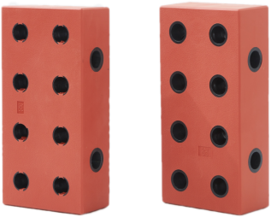 | 材质：外表弹性软塑胶 规格：24cm（±2cm）*12cm（±2cm）*6cm（±1cm）。 | 块 | 20
11 | 连接插扣 | 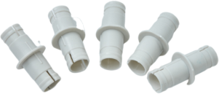 | 用于大砖的连接 规格：5.6cm（±1cm） | 个 | 40
 |  |  |  | 数量 | 710

户外大型玩具
户外大型玩具
序号 | 产品名称 | 参考图片 | 规格 | 参数 | 单位 | 数量 | 备注
一 | 户外体能拓展组合 | 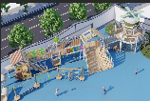 | 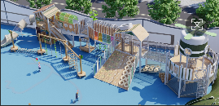 | 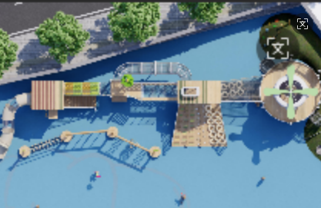 |  |  | 整套尺寸：2280*650*560cm(±30cm） 整套设备均采用304不锈钢五金配件：螺丝、子母螺丝、防松螺母、膨胀螺丝、U型扣 采用的脚盘（材质：镀锌板） 采用的三角铁（材质：镀锌三角铁） 采用的链条（材质：304不锈钢） 采用的吊环（材质：铝合金） 采用的扣件（材质：铝合金） 采用的顶盖（材质：铝合金） 采用的平台（材质：镀锌钢管） 采用的绳网扣（材质：铝合金） 质量须符合国家行业标准。
1 | 筒滑 | 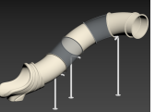 | 350(±10cm）*80cm(±2cm） | 滑梯：采用食品级LLDPE工程塑料，经造粒工艺将颜料完全溶入颗粒中、磨粉机加工、滚塑工艺成型，工程塑料壁厚6mm以上，色彩艳丽，渗入抗紫外线、防静电及防脱色元素，安全、环保、不易老化。扣件采用锌铝合金压铸成形 铁件：立柱采用Φ4.8cm、厚度≥0.2cm镀锌钢管 | 套 | 1
2 | 木屋 |  | 270*220*400cm (±10cm） | 铁件：立柱采用10*10cm、厚度≥0.2cm镀锌钢管、围栏采用Φ4.8cm\Φ2.5cm，厚度≥0.2cm镀锌钢管，框架采用5*10cm厚度≥0.2cm镀锌钢管。 传声筒采用4.8cm，厚度≥0.2cm镀锌钢管。 Ps塑木：平台采用14*2.5cm。 PE板：造型板均采用PE板切割、打磨、制作而成。 | 套 | 1
3 | 廊道 | 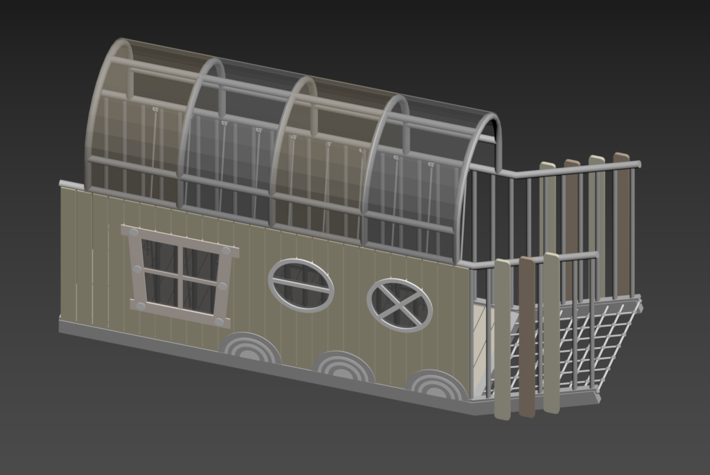 | 340(±10cm）*88(±2cm）*180cm (±10cm） | 铁件：围栏采用4*4cm\3*3cm，厚度≥0.2cm镀锌钢管，框架采用5*10cm厚度≥0.2cm镀锌钢管。 Ps塑木：Ps塑木采用14*2.5cm/10*1.5cm。 PE板：造型板均采用PE板切割、打磨、制作而成 | 套 | 1
4 | 楼梯 | 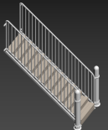 | 220(±10cm）*100(±2cm）*120cm (±2cm） | 铁件：立柱采用Φ11.4cm、厚度≥0.2cm镀锌钢管、围栏采用Φ4.8cm\Φ2.5cm，厚度≥0.2cm镀锌钢管，框架采用5*10cm厚度≥0.2cm镀锌钢管。 Ps塑木：平台采用14*2.5cm。 | 套 | 1
5 | 蜘蛛网 | 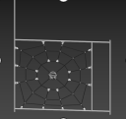 | 240*200cm (±10cm） | 铁件：立柱采用Φ4.8cm、厚度≥0.2cm镀锌钢管 绳网：Φ0.6cm航海绳。 | 套 | 1
6 | 双层平台 | 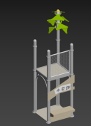 | 120*120*320cm (±5cm） | 铁件：立柱采用Φ11.4cm、厚度≥0.2cm镀锌钢管、框架采用5*10cm厚度≥0.2cm镀锌钢管。 Ps塑木：平台采用14*2.5cm。 PE板：造型板均采用PE板切割、打磨、制作而成。 | 套 | 1
7 | 攀爬桥 | 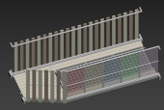 | 340(±10cm）*130(±5cm）*110cm (±2cm） | 框架采用5*10cm厚度≥0.2cm镀锌钢管。 Ps塑木：平台采用14*2.5cm。 彩色耐力板：采用0.5cm厚耐力板，是以高性能的工程塑料聚碳酸酯或聚碳－酸酯加工而成。 PE板：造型板均采用PE板切割、打磨、制作而成。 | 套 | 1
8 | 爬笼 |  | 550*130*110cm (±10cm） | 铁件：立柱采用Φ11.4cm、厚度≥0.2cm镀锌钢管、爬笼采用Φ3.8cm、Φ3.2cm、Φ2.5cm，厚度≥0.2cm镀锌钢管 绳网：采用Φ1.4cm/Φ0.6cm航海绳。 | 套 | 1
9 | 造型木屋 | 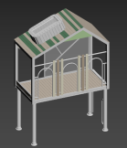 | 300*160*440cm (±10cm） | 铁件：立柱采用Φ11.4cm、厚度≥0.2cm镀锌钢管、框架采用5*10cm厚度≥0.2cm镀锌钢管。 Ps塑木：平台采用14*2.5cm。 透明耐力板：采用0.5cm厚耐力板，是以高性能的工程塑料聚碳酸酯或聚碳－酸酯加工而成。 PE板：造型板均采用PE板切割、打磨、制作而成。 | 套 | 1
10 | 斜坡多功能攀爬 | 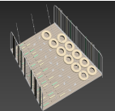 | 380(±10cm）*300(±10cm）*100cm (±2cm） | 铁件：围栏采用Φ4.8cm\Φ2.5cm，厚度≥0.2cm镀锌钢管，框架采用5*10cm厚度≥0.2cm镀锌钢管。 Ps塑木：平台采用14*2.5cm。 绳网：采用Φ1.4cm/航海绳。 轮胎：采用橡胶制作而成。 攀岩点：采用食品级LLDPE工程塑料，经造粒工艺将颜料完全溶入颗粒中、磨粉机加工、滚塑工艺成型，工程塑料壁厚6mm以上，色彩艳丽，渗入抗紫外线、防静电及防脱色元素，安全、环保、不易老化。扣件采用锌铝合金压铸成形。 | 套 | 1
11 | 网桥 | 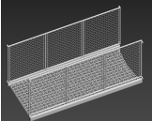 | 270(±10cm）*80(±2cm）*110cm (±10cm） | 铁件：围栏采用Φ4.8cm\Φ2.5cm，厚度≥0.2cm镀锌钢管，框架采用5*10cm厚度≥0.2cm镀锌钢管。 绳网：采用Φ1.4cm/航海绳。 | 套 | 1
12 | 大型圆形平台 | 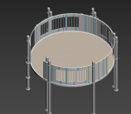 | 430*430*330cm (±10cm） | 铁件：立柱采用Φ11.4cm、厚度≥0.2cm镀锌钢管、围栏采用Φ4.8cm\Φ2.5cm，厚度≥0.2cm镀锌钢管，框架采用5*10cm厚度≥0.2cm镀锌钢管。 Ps塑木：平台采用14*2.5cm。 | 套 | 1
13 | 梅花桩 |  | R:9cm(±1cm） | 梅花桩：采用R:9cm芬兰木。边缘抛圆处理，外表面和内表面以及儿童手指可触及的隐蔽处，均不得有锐利的棱角、毛刺以及小五金部件露出的锐利尖锐。油漆：环保型全哑光聚酯面漆，产品所有可长期置于室外，防锈、防腐，无尖锐点，安全可玩性高。 | 个 | 12
14 | 直角爬笼 | 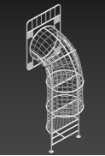 | 100(±2cm）*80(±2cm）*290cm (±10cm） | 铁件：爬笼采用Φ3.8cm、Φ3.2cm、Φ2.5cm，厚度≥0.2cm镀锌钢管 绳网：采用Φ1.4cm/Φ0.6cm航海绳。 | 套 | 1
15 | 滑杆 | 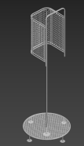 | 110(±5cm）*110(±5cm）*320cm (±10cm） | 铁件：Φ3.2cm、厚度≥0.2cm镀锌钢管 绳网：采用Φ1.4cm/Φ0.6cm航海绳。 | 套 | 1
16 | 造型鸟笼 | 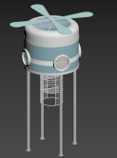 | 240*240*500cm (±10cm） | 铁件：立柱采用Φ11.4cm、厚度≥0.2cm镀锌钢管、框架采用5*10cm厚度≥0.2cm镀锌钢管。 爬笼采用Φ3.8cm、Φ3.2cm、Φ2.5cm，厚度≥0.2cm镀锌钢管 Ps塑木：平台采用14*2.5cm。 透明耐力板：采用0.5cm厚耐力板，是以高性能的工程塑料聚碳酸酯或聚碳－酸酯加工而成。 | 套 | 1
17 | 异形爬网 | 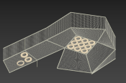 | 600*400*150cm (±10cm） | 铁件：爬笼采用Φ4.8cm、Φ5m、厚度≥0.2cm镀锌钢管 轮胎：采用橡胶制作而成。 | 套 | 1
18 | 绳结 | 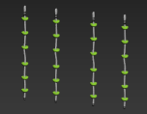 | H:140cm (±10cm） | 绳结：采用Φ1.4cm/航海绳。 攀岩点：采用食品级LLDPE工程塑料，经造粒工艺将颜料完全溶入颗粒中、磨粉机加工、滚塑工艺成型，工程塑料壁厚6mm以上，色彩艳丽，渗入抗紫外线、防静电及防脱色元素，安全、环保、不易老化。扣件采用锌铝合金压铸成形。 | 个 | 4
19 | 吊环 |  | 15cm(±2cm） | 吊环：采用食品级LLDPE工程塑料，经造粒工艺将颜料完全溶入颗粒中、磨粉机加工、滚塑工艺成型，工程塑料壁厚6mm以上，色彩艳丽，渗入抗紫外线、防静电及防脱色元素，安全、环保、不易老化。 | 个 | 10
序号 | 产品名称 | 图片 | 规格 | 参数 | 单位 | 数量
1 | 拓展玩具 | 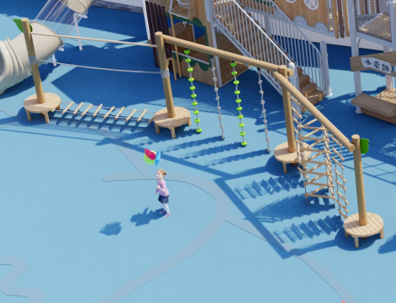 | 1000(±20cm）*240cm (±10cm） | 镀锌钢管+芬兰木，边缘抛圆处理，外表面和内表面以及儿童手指可触及的隐蔽处，均不得有锐利的棱角、毛刺以及小五金部件露出的锐利尖锐。油漆：环保型全哑光聚酯面漆，产品所有可长期置于室外，防锈、防腐，无尖锐点，安全可玩性高。 | 套 | 1
：
2 | 户外体能运动组合 |  | 902*530*300cm (±20cm） | 1.立柱：采用114mm，壁厚2.0mm热镀锌钢管，焊接采用氩弧焊及CO2气体保护焊，整体加工成型后经专业技术人员进行除油、除锈、磷化及抛砂处理，表面再喷涂户外环保聚酯珠光粉末，高温固化，表面光滑，抗紫外线能力强，色彩鲜艳，不易脱落，耐腐蚀；无污染。 2.塑料件：采用线型低密度聚乙烯（LLDPE）工程塑料，将颜料粉末与聚乙烯基材充分混合，材料中添加有抗紫外线稳定剂、防静电及防脱色元素等稳定性剂，强度大，表面光滑，安全环保，耐候性好，不易褪色，表面处理：模铸面。 3.铁件：采用壁厚为2.0mm热镀锌钢管，焊接采用氩弧焊及CO2气体保护焊，整体加工成型后经专业技术人员进行除油、除锈、磷化及抛砂处理，表面喷涂户外环保聚酯粉末，高温固化，表面光滑，抗紫外线能力强，色彩鲜艳，不易脱落，耐腐蚀。 4.配件：扣件采用高强度铝合金一次性铸造成形，边角圆滑，进行抛砂处理后，表面喷涂户外环保聚酯粉末，高温固化，表面光滑，抗紫外线能力强，色彩鲜艳，不易脱落，耐腐蚀；喷涂设备采用计算机控制的静电粉末喷涂装置，粉末回收采用小旋风和滤芯，高效率，无污染。所有螺丝均为不锈钢316号材质。 | 套 | 1
3 | 滑索 |  | 1200(±30cm）*150(±10cm）*220cm(±10cm） | 材质：采用优质“黄花梨”制作，不褪色、不锈蚀、不剥离，经过打磨底漆面漆工艺制作，油漆采用环保油漆。 绳索采用高强尼龙内芯，强度高，耐磨损 | 套 | 1
4 | 张拉膜伞 |  | 直径4.5米(±10cm） | 1.膜材：PVDF膜，工作内容含不锈钢索具、不锈钢紧固件、背贴条、膜体系附件及局部加强布等所有工序在内重量（g/㎡） 1100 ，抗拉强度 5600*5600 经向/纬向，抗撕裂强度（N） 800*650 经向/纬向。 2.钢材：所有钢构件材质均为Q235B，其化学成分和力学性能等质量要求符合（碳素结构钢）的要求。规格有直径219mm，壁厚6mm；直径76mm，壁厚3mm；直径89mm，壁厚3mm。表面工艺：除锈：所有钢构件在涂刷防锈蚀涂料前应进行抛丸除锈，（除锈在工厂内完成）除锈质量等级要求达到《涂装前钢材表面锈蚀等级》GB 8923 Sa2.5级标准；对现场补刷部位采用手工除锈时，除锈质量等级要求达到《涂装前钢材表面锈蚀等级》GB 8923 St3.0级标准在进行涂装。 | 套 | 1
5 | 收纳凳 |  | 600(±10cm）*30(±2cm）*30cm(±2cm） | 材料：2.3cm厚度芬兰木，边缘抛圆处理，外表面和内表面以及儿童手指可触及的隐蔽处，均不得有锐利的棱角、毛刺以及小五金部件露出的锐利尖锐。油漆：环保型全哑光聚酯面漆，产品所有可长期置于室外，防锈、防腐，无尖锐点，安全可玩性高。 | 组 | 1
6 | 攀爬架 |  | 560*300cm (±10cm） | 桦木多层板，边缘抛圆处理，外表面和内表面以及儿童手指可触及的隐蔽处，均不得有锐利的棱角、毛刺以及小五金部件露出的锐利尖锐。油漆：环保型全哑光聚酯面漆，产品所有可长期置于室外，防锈、防腐，无尖锐点，安全可玩性高。 | 组 | 1
7 | 攀岩墙 | 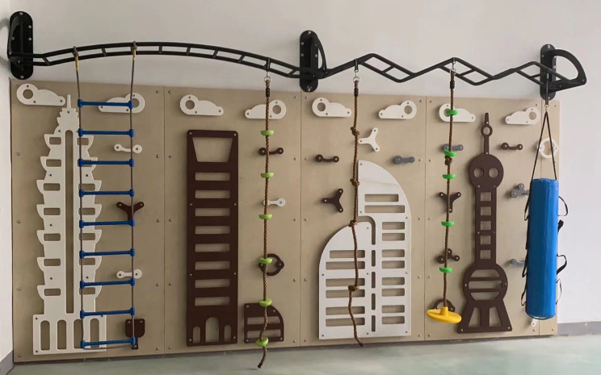 | 420*300cm (±10cm） | 材质：底板采用桦木多层板，上面配置彩色卡通造型采用PE板，防褪色、脆化、静电等元素长久不会流失。符合国家安全标准。板材边角圆角处理，确保小朋友安全。 产品安装：承重墙安装，墙面打膨胀螺丝。 产品特点：款式新颖、材质环保、安全耐用，让孩子在玩乐的同时训练体能，增强体质，适合幼儿。 | 组 | 1
8 | 阳光房A | 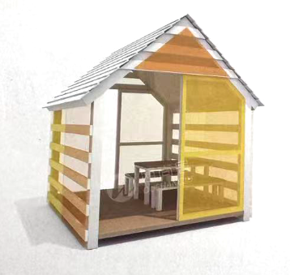 | 210*210*240cm (±10cm） | 房子框架材质：镀锌钢管 墙面材质：耐力板 底板：塑木 | 套 | 1

单元积木
单元积木
序号 | 名称 | 参考图片 | 规格 | 参数 | 单位 | 数量
1 | 单元积木（小班） | 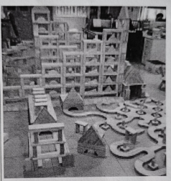 | 586件 | 其中单位块积木：14*7*3.5cm100个，小方块积木：7*7*3.5cm 80个，小方块积木：7*7*1.75cm 46个，2倍块积木：28*7*3.5cm 72个，4倍块积木：56*7*3.5cm 32个，小方柱积木：14*3.5*3.5cm 28个，小方柱积木：7*3.5*3.5cm 24个，大方柱积木：28*3.5*3.5cm 16个，1/2高2倍单位积木14*7*1.75cm 20个，1/2高4倍单位积木：28*7*1.75cm 20个，小圆柱体积木：7*3.5cm 30个，大圆柱体积木：14*7cm24个，扇形积木：7*7*3.5cm 12个，半圆形积木：14*3.5cm 8个，小曲面积木：7*14*7*3.5cm 8个，大曲面积木：14*21*7*3.5cm 8个，桥形积木：28*14*3.5cm 4个，等腰小三角形积木：7*7*3.5cm 20个，等腰中三角形积木：14*14*3.5cm 4个，等腰大三角形积木：28*28*3.5cm 2个，直角三角形积木：14*7*3.5cm 12个，斜坡式三角形积木：13.7*7*3.5cm 12个，十字形积木：21*7*3.5cm 4个。主体材料新西兰松，油漆采用环保漆。 备注：积木长度、宽度尺寸±1cm，厚度±0.5cm | 套 | 6
2 | 单元积木（中班） |  | 748件 | 其中单位块积木：14*7*3.5cm 116个，小方块积木：7*7*3.5cm 92个，小方块积木：7*7*1.75cm 56个，2倍块积木：28*7*3.5cm 88个，4倍块积木：56*7*3.5cm 40个，小方柱积木：14*3. 5*3.5cm 36个，小方柱积木：7*3.5*3.5cm 36个，大方柱积木：28*3.5*3.5cm 24个，1/2高2倍单位积木 14*7*1.75cm 24个，1/2高4倍单位积木：28*7*1.75cm 24个，小圆柱体积木：7*3.5cm 36个，大圆柱体积木：14*7cm24个，扇形积木：7*7*3.5cm 16个，半圆形积木：14*3.5cm 18个，小曲面积木：7*14*7*3.5cm 12个，大曲面积木：14*21*7*3.5cm 12个，空心半圆积木：28*14*3.5cm 2个，桥形积木：28*14*3.5cm4个，等腰小三角形积木：7*7*3.5cm 30个，等腰中三角形积木：14*14*3.5cm8个，等腰大三角形积木：28*28*3.5cm 8个，直角三角形积木：14*7*3.5cm 6个，斜坡式三角形积木：13.7*7*3.5cm 24个，小岔路（“X”形弯道积木）：21*14*3.5cm 4个，大岔路（“Y”形弯道积木）：35*21*14*3.5cm 2个，十字形积木：21*7*3.5cm 4个，歌德门式积木：15*7*3.5cm2个。主体材料新西兰松，油漆采用环保漆。 备注：积木长度、宽度尺寸±1cm，厚度±0.5cm | 套 | 6
3 | 单元积木（大班） |  | 980件 | 其中单位块积木：14*7*3.5cm 178个，小方块积木：7*7*3.5cm 108个，小方块积木：7*7*1.75m 78个，2倍块积木：28*7*3.5cm 96个，4倍块积木：56*7*3.5cm 56个，小方柱积木：14*3.5*3.5cm 42个，小方柱积木：7*3.5*3.5cm 48个，大方柱积木：28*3.5*3.5cm 36个，1/2高2倍单位积木 14*7*1.75cm 36个，1/2高4倍单位积木：28*7*1.75cm 36个，小圆柱体积木：7*3.5cm 48个，大圆柱体积木：14*7cm 24个，扇形积木：7*7*3.5cm 24个，半圆形积木：14*3.5cm 20个，小曲面积木：7*14*7*3.5cm 12个，大曲面积木：14*21*7*3.5cm 12个，空心半圆积木：28*14*3.5cm 4个，桥形积木：28*14*3.5cm 4个，等腰小三角形积木：7*7*3.5cm 40个，等腰中三角形积木：14*14*3.5cm 12个，等腰大三角形积木：28*28*3.5cm 12个，直角三角形积木：14*7*3.5cm 8个，斜坡式三角形积木：13.7*7*3.5cm 24个，小岔路（“X”形弯道积木）：21*14*3.5cm 8个，大岔路（“Y”形弯道积木）：35*21*14*3.5cm 4个，十字形积木：21*7*3.5cm 6个，歌德门式积木；15*7*3.5cm 4个。主体材料新西兰松，油漆采用环保漆。 备注：积木长度、宽度尺寸±1cm，厚度±0.5cm | 套 | 6

班级桌面玩具
班级桌面玩具
序号 | 产品名称 | 参考图片 | 规格 | 参数 | 单位 | 数量
托班桌面玩具
1 | 几何螺旋套 |  | 8件/套 | 材质：荷木 油漆：选用环保水性漆，无毒无味，色彩鲜艳，符合国家安全标准。 工艺：边角圆角处理，光滑无毛刺，确保小朋友安全。 产品说明：这些积木带有精美图案的螺母和螺栓，可以扭紧或者松开。 8件/套 配个清单：圆球体螺帽2个、正方体螺帽2个、圆柱体螺杆2个、梯形柱螺帽2个。 | 套 | 6
2 | 启蒙三角游戏盒 |  | 产品尺寸：24.5*23.5*21cm（±2cm） | 材质：夹板、荷木、塑胶 产品说明：拥有五种玩耍方式的便携游戏盒，简单的迷宫、拼图、齿轮、滚珠以及一面提升自我认知的小镜子，满足幼龄宝宝的需求！ | 套 | 6
3 | 海滨钓钓乐 |  | 14件/套 产品尺寸：30*7*30cm（±2cm） | 材质：荷木、夹板、布、磁铁 油漆：选用环保水性漆，无毒无味，色彩鲜艳，符合国家安全标准。 工艺：边角圆角处理，光滑无毛刺，确保小朋友安全。 产品说明：可以让宝宝约上自己的小伙伴一起玩，培养团队合作能力，并能增进与朋友间的感情。鱼等吸附小鱼，一次只能钓一条哦。 14件/套 配个清单：钓鱼池1个、钓鱼竿2个、骰子1个、海洋生物10个。 | 套 | 6
4 | 彩虹敲棒台 | 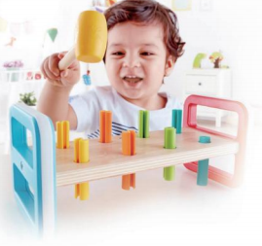 | 10件/套 产品尺寸23*10.7*10.2cm（±2cm） | 材质：夹板、榉木、塑料 产品说明：彩色的敲棒台让孩子在色彩中玩味数字。用小锤将彩钉敲下去，然后翻个面重新开始。 油漆：选用环保水性漆，无毒无味，色彩鲜艳，符合国家安全标准。 工艺：边角圆角处理，光滑无毛刺，确保小朋友安全。 10件/套 配个清单：木锤1个、基座1个、彩钉8个。 | 套 | 6
5 | 宠物工具箱 |  | 6件/套 产品尺寸：35*20*16.5cm（±2cm） | 材质：塑料，100%安全无毒，颜色艳丽，耐光照不褪色，抗压耐磨，光滑不伤手。 产品说明：仿真推压式注射器，软管组成的听诊器便携的小狗箱，可以随处提着走。 6件/套 （1）配个清单：本产品是由1个宠物箱、1个毛绒狗仔、1个听诊器、1个针筒、1副眼镜、1个骨头及圆盆，其功能是让儿童模仿打理宠物； （2）宠物箱内可以盛放针筒、毛绒狗仔、眼镜等所有配件，透明门可以打开或关闭，方便存取宠物箱内的物品。 （3）针筒、听诊器可以用来模仿兽医给宠物看病，圆盘、骨头用来模仿喂养宠物。 | 套 | 6
6 | 蜗牛拖拉车 |  | 5件/套 产品尺寸： 30.1*18.6*11.2cm（±2cm） | 材质：榉木、夹板、纺织品、塑胶 油漆：选用环保水性漆，无毒无味，色彩鲜艳，符合国家安全标准。 工艺：边角圆角处理，光滑无毛刺，确保小朋友安全。 产品说明：小蜗牛装满了缤纷的几何小积木，宝宝快帮它把小积木卸下吧！它已经准备好轻装出发了！ 5件/套 配个清单：几何积木3个、蜗牛身体底座1个、蜗牛贝壳1个。 | 套 | 6
7 | 开心厨房 | 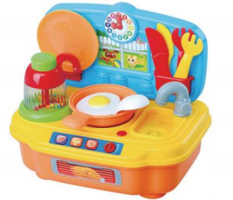 | 产品尺寸 26*17.5*25cm （±2cm） | 材质：塑料，100%安全无毒，颜色艳丽，耐光照不褪色，抗压耐磨，光滑不伤手。 产品说明：产品可以让小朋友模拟在厨房做洗碗炒菜，培养小朋友的动手能力，可使小朋友以玩具趣味的形式来认识做家务。 1.1.配个清单：此款产品由两个叉子、两把刀、一个果汁机瓶、一个平底锅、一个煎鸡蛋、一个碟子、一个铲子、一个灶台。 1.2 产品底壳位置正确装上2节AA电池后，按下右前方按钮，喇叭发出电子声效，LED灯同时闪烁。 1.3 果汁机瓶身做透明的，可使小朋友可以看到瓶子内部，果汁机内装有5色弹珠每色各6粒弹珠，当连续快速按下果汁机按钮时里面弹珠会旋转并跳动，并发出“沙沙”声。 1.4 产品可以让小朋友模拟在厨房做洗碗炒菜，培养小朋友的动手能力，可使小朋友以玩具趣味的形式来认识做家务。 此款产品的电子功能主要是由IC控制喇叭发声和LED发光。外围有1个按键分别K1和1个LED输出口。 | 套 | 6
8 | 美妆中心 |  | 15件/套 产品尺寸 34.5*10*38cm （±2cm） | 材质：塑料，100%安全无毒，颜色艳丽，耐光照不褪色，抗压耐磨，光滑不伤手。 产品说明：产品供儿童学习仿真化妆，模拟使用各类化妆用品和培养宝宝对各类化妆用品的认识。 15件/套 1.1.配个清单：此款产品由一个台面、一个镜盒、一个风筒、两把化妆扫、一把长柄齿梳、两支唇膏、一个粉盒、一个花形发夹、一个蝴蝶发夹、三款香水樽、一把长柄梳组成；将台面和镜盒组装成一张化妆台，所有配个可摆放在化妆台上。 1.2.镜盒上的镜子反照影像效果要求清晰，不能有变形现象。 1.3.此款产品供儿童学习模拟化妆，模拟使用各类化妆用品和培养宝宝对各类化妆用品的认识。 | 套 | 6
9 | 开心工具台 | 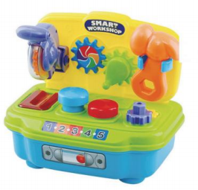 | 产品尺寸 26*17.5*25cm （±2cm） | 材质：塑料，100%安全无毒，颜色艳丽，耐光照不褪色，抗压耐磨，光滑不伤手。 产品说明：产品可模拟电锯锯木板、齿轮转动、升降拱杠原理等，可使小朋友认知日常生活的常识。 1.1 产品电锯用手快速按下时电锯大齿轮快速顺时针转动，当接通电源后电锯压到木板时会触发开关有音乐响起。 1.2 用手传动齿手柄时会把另一个齿轮带动。 1.3用锤子敲下圆钉组合时可将其主体下部分锤入孔内，另一个圆形透明个会向上升。锤子六角孔壳套在齿轮上转动，转动时会发出“咔咔”声。 1.4 产品可模拟电锯锯木板、齿轮转动、升降拱杠原理等，可使小朋友认知日常生活的常识。此款产品的电子功能主要是由IC控制喇叭发声和LED发光。外围有1个按键分别K1和1个LED输出口。 | 套 | 6
10 | 轨道溜溜车 | 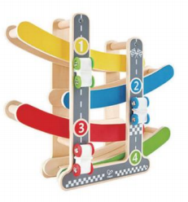 | 4件/套 产品尺寸31.7*28.3*7.9cm （±2cm） | 材质：夹板、荷木、金属、塑胶、纺织品 产品说明：来一场速度与激情的较量吧！看看哪辆赛车能最先到达终点呢。 油漆：选用环保水性漆，无毒无味，色彩鲜艳，符合国家安全标准。 工艺：边角圆角处理，光滑无毛刺，确保小朋友安全。 4件/套 配个清单：小车3个、轨道基座1个。 | 套 | 6
11 | Q游戏盒 |  | 1件/套 产品尺寸 49.7*35*35cm （±2cm） | 材质：夹板、荷木、金属、亚克力 油漆：选用环保水性漆，无毒无味，色彩鲜艳，符合国家安全标准。 工艺：边角圆角处理，光滑无毛刺，确保小朋友安全。 产品说明：有绕珠、镜子、珠算、金鱼、彩虹时钟，充满趣味的五合一的多功能玩法，在如此小的空间里能够做那么多的事！ 1件/套 游戏盒1个。 | 套 | 6
12 | 烤面包机套装 |  | 面包机：175*100*109 mm（±20mm）； 面包片：65(±5mm）*65(±5mm）*9mm（±2mm）； 盘子：φ98(±5mm）*8mm（±2mm） | 材质：椴木夹板、荷木、密度板 油漆：选用环保水性漆，无毒无味，色彩鲜艳，符合国家安全标准。 工艺：边角圆角处理，光滑无毛刺，确保小朋友安全。 产品说明：这套精致的烤面包机配有2片面包、一个盘子、一个煎蛋、一片奶酪和一块黄油。转动开关，就会发出咔嗒声，就像一个真正的烤面包机！按下把手，烤面包就会弹出。将吐司与鸡蛋/奶酪/黄油一起食用。一款受欢迎的厨房用具，是任何厨房玩具的完美补充。 工艺：油漆+丝印 | 套 | 6
13 | 咖啡机套装 | 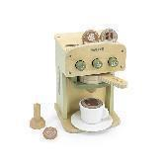 | 机身：125*125*195mm（±20mm） | 材质：椴木夹板、荷木、密度板 油漆：选用环保水性漆，无毒无味，色彩鲜艳，符合国家安全标准。 工艺：边角圆角处理，光滑无毛刺，确保小朋友安全。 产品说明：这款木制咖啡机，包括咖啡机、捣固器、过滤器、咖啡杯和底托、三个咖啡胶囊和两片奶泡片。选择好口味，放上过滤器，用力按压，按下按钮，让幼儿在这些简单的操作中体验制作一杯咖啡的乐趣，丰富对咖啡制作过程的认识。在角色扮演的过程中，直观了解咖啡机的功能与结构，帮助幼儿发展生活技能和社交技能。 工艺：油漆+丝印 | 套 | 6
14 | 搅拌机套装 | 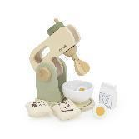 | 机身：150*90*178mm（±20mm） | 材质：椴木夹板、荷木、密度板 油漆：选用环保水性漆，无毒无味，色彩鲜艳，符合国家安全标准。 工艺：边角圆角处理，光滑无毛刺，确保小朋友安全。 产品说明：这是一款造型逼真、操作性强的搅拌机，配有一个碗、一个鸡蛋、一袋面粉、一袋糖和一盒牛奶。手动旋转顶部按钮，搅拌机就开始“运行”，幼儿可以直观了解搅拌机的功能与结构，在扮演厨师、服务员、食客等角色的过程中，幼儿会对职业产生直观形象的认识，语言表达能力、社会交往能力、问题解决能力也都会得到极大的提高。 工艺：油漆+丝印 | 套 | 6
15 | 饮料饼干等套装 | 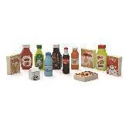 | 可乐瓶：46*46*160mm（±10mm）； 矿泉水/橙汁：50*50*140mm（±10mm）； 牛奶：50*50*69mm（±10mm）； 果酱1:61*30*158mm（±10mm）； 果酱2:74*30*158mm（±10mm）； 饼干：91*30*116mm（±10mm） | 材质：矿泉水/橙汁/可乐：荷木，其他新西兰松。 油漆：选用环保水性漆，无毒无味，色彩鲜艳，符合国家安全标准。 工艺：边角圆角处理，光滑无毛刺，确保小朋友安全。 产品说明：这套玩具包括各种饮料和通心粉、早餐麦片，以及芥末酱、番茄酱等调味料。本产品色彩鲜艳，生动逼真，与实物包装非常近似，让幼儿得到接近现实生活的体验。可以配套模拟超市区域使用。 | 套 | 6
16 | 野餐套 | 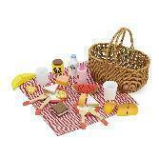 | 规格：250*235*145mm（±10mm），压模杯子底部φ44*60mm（±5mm），杯口φ53mm（±5mm），蜂蜜罐φ50*45mm（±5mm）（含盖），盘子φ90mm（±10mm）,苹果酱φ40*95mm（±5mm），牛奶瓶φ40*90mm（±5mm） | 材质：榉木，椴木夹板、密度板、荷木，杯子为压模 油漆：选用环保水性漆，无毒无味，色彩鲜艳，符合国家安全标准。 工艺：边角圆角处理，光滑无毛刺，确保小朋友安全。 产品说明：这款野餐篮套装包括三明治、面包、水果、饮料、野餐布等30个配件，是幼儿外出游玩的绝佳搭档。丰富多样的配合方便幼儿发挥天马行空的想象力，随心摆放搭配，DIY有仪式感的野餐。自带的手提篮由结实的藤木制成，支持一体化收纳，大大节省储物空间，防止配件丢失。精致的餐点、有趣的体验，和小伙伴一起拥抱大自然，在玩乐中提升幼儿动手能力和表达能力。 工艺：油漆+丝印 | 套 | 6
17 | 蔬菜水果套 | 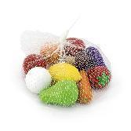 | 部件：苹果、蘑菇、西红柿、柠檬、鸭梨、大蒜、茄子、香蕉、胡萝卜、橙子各1个； | 材质：荷木； 油漆：选用环保水性漆，无毒无味，色彩鲜艳，符合国家安全标准。 工艺：边角圆角处理，光滑无毛刺，确保小朋友安全。 产品说明：选取了10种幼儿日常生活中常见的水果和蔬菜，可以用于不同的游戏和教学：在娃娃家进行角色扮演、在操作区进行生活技能的练习，在数学活动中学习分类的概念，在英文活动中作为学习语言的媒介。配套模拟超市区域使用效果更佳。 | 套 | 6
18 | 切切乐-水果 | 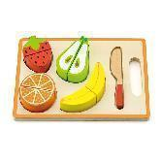 | 22*15*2.5cm（±1cm） 草莓：6.3*4.7*2.1cm（±0.5cm）； 梨：7.8*5.3*2.1cm（±0.5cm）； 香蕉：10*2.6*2.1cm（±0.5cm）； 橙子：￠5.8*2.1cm（±0.5cm）； 小刀：11.5*1.9*1.1cm（±0.5cm） | 材质： 底板：夹板；水果：密度板 刀：实木； 油漆：选用环保水性漆，无毒无味，色彩鲜艳，符合国家安全标准。 工艺：边角圆角处理，光滑无毛刺，确保小朋友安全。 产品说明：水果给小朋友带来切割和匹配的乐趣，配合厨房系列玩具效果更好，是出色的角色扮演玩具。 | 套 | 6
19 | 水果切切乐 |  | 部件：苹果、香蕉、柠檬、草莓、猕猴桃、梨、橙子、西瓜、切板、切刀各1件； 木盒尺寸：213*140*65mm（±20mm）； | 材质： 盒子：椴木边框+3mm厚椴木夹板底；配个：荷木；盖子：1.8mm（±0.2mm）厚有机玻璃。 油漆：选用环保水性漆，无毒无味，色彩鲜艳，符合国家安全标准。 工艺：边角圆角处理，光滑无毛刺，确保小朋友安全。 产品说明：“食物”是儿童游戏中必不可少的素材，优质的木制食物可以用于不同的游戏和教学：在娃娃家进行角色扮演、在操作区进行生活技能的练习，在数学活动中学习分类等分等概念，在英文活动中作为学习语言的媒介。带有水性漆滑盖的木盒，既环保又便于收纳，方便幼儿园、教育机构及家庭使用。配合厨房系列玩具使用效果更佳。 | 套 | 6
20 | 蔬菜切切乐 |  | 内含部件：胡萝卜、青椒、蘑菇、紫洋葱、番茄、白洋葱、茄子、辣椒、切板、红柄切刀各1件； 木盒尺寸：213*140*65mm（±20mm） | 材质： 盒子/切板：橡胶木指接板+椴木夹板底；刀：榉木；水果配个：实木；盖子：1.8mm（±0.2mm厚有机玻璃。 油漆：选用环保水性漆，无毒无味，色彩鲜艳，符合国家安全标准。 工艺：边角圆角处理，光滑无毛刺，确保小朋友安全。 产品说明：“食物”是儿童游戏中必不可少的素材，优质的木制食物可以用于不同的游戏和教学：在娃娃家进行角色扮演、在操作区进行生活技能的练习，在数学活动中学习分类等分等概念，在英文活动中作为学习语言的媒介。带有水性漆滑盖的木盒，既环保又便于收纳，方便幼儿园、教育机构及家庭使用。配合厨房系列玩具使用效果更佳。 | 套 | 6
21 | 早餐切切乐 |  | 部件：苹果、红色西红柿、红辣椒、切片面包、长面包、圆面包、鸡蛋、菜板各1件，切刀2件； 木盒尺寸：213*140*65mm（±20mm） | 材质： 盒子：椴木边框+3mm厚椴木夹板底；配个：荷木；盖子：1.8mm（±0.2mm厚有机玻璃。 油漆：选用环保水性漆，无毒无味，色彩鲜艳，符合国家安全标准。 工艺：边角圆角处理，光滑无毛刺，确保小朋友安全。 产品说明：“食物”是儿童游戏中必不可少的素材，优质的木制食物可以用于不同的游戏和教学：在娃娃家进行角色扮演、在操作区进行生活技能的练习，在数学活动中学习分类等分等概念，在英文活动中作为学习语言的媒介。带有水性漆滑盖的木盒，既环保又便于收纳，方便幼儿园、教育机构及家庭使用。配合厨房系列玩具使用效果更佳。 | 套 | 6
22 | 生日蛋糕 | 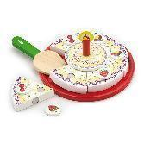 | 部件：樱桃、草莓、巧克力豆丝印片各2片，蜡烛1支，切刀1把，托盘1个，蛋糕6块。 蛋糕直径为：23cm（±2cm）， 蛋糕的厚度为2cm（±0.5cm） | 材质： 丝印片、刀具：槐木，桦木；蛋糕：松木；托盘：密度板。 油漆：选用环保水性漆，无毒无味，色彩鲜艳，符合国家安全标准。 工艺：边角圆角处理，光滑无毛刺，确保小朋友安全。 产品说明：木制蛋糕玩具手工绘制，精巧别致。蜡烛和装饰品均可移动和随意组合，火焰也可改为数字，满足了幼儿对蛋糕的向往，有助于激发幼儿的想象力，鼓励幼儿角色扮演。内含一把木制蛋糕刀。 | 套 | 6
23 | 比萨饼盒 | 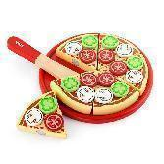 | 部件：蘑菇、西红柿、青椒印片各6片，切刀1把，托盘1个，比萨饼6块。 比萨饼直径为：23cm（±2cm） 比萨饼的厚度为2cm（±0.5cm） | 材质：丝印片，刀具：槐木，桦木；比萨饼：松木；托盘：密度板。 油漆：选用环保水性漆，无毒无味，色彩鲜艳，符合国家安全标准。 工艺：边角圆角处理，光滑无毛刺，确保小朋友安全。 产品说明：木制披萨配料丰富且可随意组合，一把木制披萨刀可以将它轻易切开。幼儿在玩过家家时学会和伙伴分享美食和快乐。 | 套 | 6
24 | 杯形蛋糕 |  | 规格：φ4.5*3cm（±0.5cm）； 部件：共4个纸杯蛋糕 | 材质：实木 油漆：选用环保水性漆，无毒无味，色彩鲜艳，符合国家安全标准。 工艺：边角圆角处理，光滑无毛刺，确保小朋友安全。 产品说明：一套木制尼龙搭扣的蛋糕，可以用木刀切割玩耍。这套玩具适用于角色扮演场景。搭配其他食物套装使用效果更佳。 | 套 | 6
25 | 磁力走珠迷宫-计数与颜色分类 |  | 300（±20mm）*225（±20mm）*16mm（±2mm） | 材质：椴木夹板 油漆：选用环保水性漆，无毒无味，色彩鲜艳，符合国家安全标准。 工艺：边角圆角处理，光滑无毛刺，确保小朋友安全。 产品说明：一款有趣好玩的益智游戏，包含10种不同颜色的磁球与1根磁力棒。使用磁力棒控制小球，带领它们穿越迷宫抵达正确的颜色所在处，有助于提升幼儿的空间意识、手眼协调能力、颜色认知能力。 工艺：油漆+热转印 原木色部分有上漆 | 套 | 6
26 | 磁力走珠迷宫－颜色分类与形状描绘 | 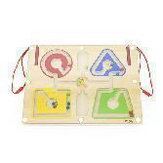 | 300（±20mm）*225（±20mm）*16mm（±2mm） | 材质：椴木夹板 油漆：选用环保水性漆，无毒无味，色彩鲜艳，符合国家安全标准。 工艺：边角圆角处理，光滑无毛刺，确保小朋友安全。 产品说明：一款有趣好玩的益智游戏，包含4种不同颜色的磁球与2根磁力棒。使用磁力棒控制小球，带领它们穿越迷宫抵达正确的颜色所在处，有助于提升幼儿的空间意识、手眼协调能力、颜色认知能力。 工艺：油漆+热转印 原木色部分有上漆 | 套 | 6
27 | 钓鱼迷宫 |  | 产品尺寸：30（±2cm）*30（±2cm）*1.4cm（±0.2cm）； 夹板厚度：1.2cm（±0.2cm）, 磁性棒：￠1.3（±0.2cm）*11cm（±1cm），绳长：每截绳子长度19cm（±2cm）； 部件：磁性珠20颗 | 材质：椴木夹板 油漆：选用环保水性漆，无毒无味，色彩鲜艳，符合国家安全标准。 工艺：边角圆角处理，光滑无毛刺，确保小朋友安全。 产品说明：趣味多彩的海洋主题，不仅能够激发幼儿主动探究的兴趣，也能培养孩子的颜色分辨和认知能力。融合磁性运笔游戏，幼儿手拿磁性笔，移动珠子在迷宫中找到出路，将珠子运送到颜色对应的地点，锻炼幼儿的观察能力，促进幼儿对颜色的认知及分类学习，发展幼儿的小手肌肉力量，促进精细动作和手眼协调能力发展。 在迷宫游戏过程中，幼儿需不断尝试、不断试错，从中培养幼儿的耐心、自信心以及受挫能力。另外，幼儿对走过的地方有自己的清晰记忆，通过积极调动记忆来减少失误，能提升孩子的记忆力。 | 套 | 6
28 | 汽车迷宫 |  | 有机玻璃盖：1.8mm（±0.2mm）厚，长185mm*126mm （±20mm）； 磁性棒：D15（±5mm）*62mm（±10mm）； 绳（可见长度）：长200mm（±20mm） | 材质： 底盘：夹板 油漆：选用环保水性漆，无毒无味，色彩鲜艳，符合国家安全标准。 工艺：边角圆角处理，光滑无毛刺，确保小朋友安全。 产品说明：幼儿通过磁性笔将珠子运送到指定的地方，促进幼儿对珠子数量、颜色的认知，体验磁力传递的作用，锻炼小肌肉动作的准确性，发展手眼协调能力。产品还能培养幼儿的运笔能力，为写字、绘画打下良好的基础。在迷宫游戏过程中，幼儿需不断尝试、不断试错，从中培养幼儿的耐心、自信心以及受挫能力。另外，幼儿对磁性笔描过的地方有自己的清晰记忆，通过积极调动记忆来减少失误，能提升孩子的记忆力。 | 件 | 6
29 | 大抓手拼图－形状 |  | 规格：24.5*24.5*5.5cm（±0.5cm）， 底板厚度：1.5cm（±0.3cm）， 槽深：1cm（±0.2cm）， 粒子厚度：1.5cm（±0.2cm）。 | 材质：榉木 油漆：选用环保水性漆，无毒无味，色彩鲜艳，符合国家安全标准。 工艺：边角圆角处理，光滑无毛刺，确保小朋友安全。 产品说明：高品质榉木拼图，大抓手设计尤其适合低龄幼儿玩耍。不仅能够训练幼儿的形状识别能力，而且有助于提高他们的手眼协调能力和视觉认知能力，培养了幼儿的逻辑思维能力和空间探索能力。 | 套 | 6
30 | 拼积木板 |  | 产品尺寸：24.5*24.5*3cm（±0.5cm）； 积木厚度为2cm（±0.2cm）； | 材质：榉木（须使用浅色榉木） 油漆：选用环保水性漆，无毒无味，色彩鲜艳，符合国家安全标准。 工艺：边角圆角处理，光滑无毛刺，确保小朋友安全。 产品说明：幼儿可以根据颜色和形状将积木进行配对，辨认形状的同时，进行等分学习，了解不同形状（圆、正方形、六边形）的等分、均分等概念，帮助幼儿今后学习数学打下良好基础。 | 套 | 6
31 | 厚拼图蝴蝶 |  | 产品规格：21.5*19.5*3.5 cm （±0.5cm） 底板上开孔为4个圆形都为7.8*7.8*0.5cm（±0.2cm）， 中间直条为：8.8*3.1*0.5cm（±0.2cm） 4个圆形状积木厚19mm（±2mm）, 规格为7.4*7.4cm（±0.5cm）， 分成两块积木粒五角形+心形+正方形+四边形厚25mm（±2mm）, 规格为4.2*4.2cm（±0.5cm） 中间蝴蝶底积木条尺寸：长85*宽28*厚28mm（±2mm） | 材质：椴木夹板（底座）+实木+密度板（积木块） 油漆：选用环保水性漆，无毒无味，色彩鲜艳，符合国家安全标准。 工艺：边角圆角处理，光滑无毛刺，确保小朋友安全。 产品说明：这款色彩鲜艳的蝴蝶拼图由不同形状的积木组成，幼儿在拼搭过程中，认识颜色和形状，同时锻炼逻辑思维、手眼协调能力等。 | 套 | 6
32 | 三支积木柱 |  | 成品尺寸：28*20.7*9cm（±1cm）； 底座：28*9*2.2cm（±0.5cm）；圆棒：直径1.4*15.8cm（±0.5cm）；圆形套圈尺寸分别为：4.5/5/5.6/6.2/6.8/7.4/8cm（±0.5cm）；中间8角堆叠塔：最宽处尺寸3.3/4/5/6/7/8cm（±0.5cm）； | 材质：底座/新西兰松+槐木（杆子），积木片/车木个为槐木，其余为松木。 油漆：选用环保水性漆，无毒无味，色彩鲜艳，符合国家安全标准。 工艺：边角圆角处理，光滑无毛刺，确保小朋友安全。 产品说明：高质量实木的堆叠和配对玩具，由不同颜色、尺寸和形状的25块积木和积木柱组成。锻炼幼儿按照不同的形状分类和配对、堆叠，加强幼儿对形状和颜色认知，通过匹配游戏锻炼小手肌肉，培养了幼儿的逻辑思维能力和空间探索能力。 | 套 | 6
33 | 高低智力板 |  | 底板规格：17.5*17.5*2.5cm（±0.5cm）；四个形状块高度分别为：4/5.5/7/8.5cm（±0.5cm）； | 底板：橡胶木直拼板+夹板，积木：榉木；内含：一个底板，16个形状积木块油漆：选用环保水性漆，无毒无味，色彩鲜艳，符合国家安全标准。 工艺：边角圆角处理，光滑无毛刺，确保小朋友安全。 产品说明：幼儿可以根据颜色和形状将积木放进合适的凹槽里，让幼儿初步认识颜色、形状和高低。幼儿可按照高低顺序将积木排列到面板上，或者将积木自由拼搭成自己喜欢的样子。幼儿在玩耍的过程中，锻炼其思考能力、手眼协调能力、图形以及颜色识别能力等。 | 套 | 6
34 | 5形状积木套板 |  | 产品尺寸：37.2*7.5*7.5cm（±1cm）；形状积木块厚度为1cm（±0.2cm）； 产品部件：圆片1、长方块2、三角形3、正方形4、五边形5，共15个配件； | 材质：榉木（须使用浅色榉木） 油漆：选用环保水性漆，无毒无味，色彩鲜艳，符合国家安全标准。 工艺：边角圆角处理，光滑无毛刺，确保小朋友安全。 产品说明：通过对颜色、形状、孔洞数量的正确识别，提高幼儿对不同的颜色、形状、数量的认知。幼儿可以发现每块木块上圆孔与木柱间的数量对应关系，获取按数量分类的新经验。套叠动作锻炼幼儿的手眼协调能力和小手灵活性，同时也能培养幼儿专注力和空间感。 | 套 | 6
35 | 几何尺寸套柱 |  | 300*75*63mm（±10mm） | 材质：榉木（底座、圆棒、清水方块） 油漆：选用环保水性漆，无毒无味，色彩鲜艳，符合国家安全标准。 工艺：边角圆角处理，光滑无毛刺，确保小朋友安全。 产品说明：这款几何尺寸套柱包括12个四种形态的积木块和一个山毛榉底座，每个套柱上可对应三个同一形状不同尺寸的积木块。幼儿可发现每块积木与套柱间的形状对应关系，获取按形状分类的新经验。幼儿通过对不同颜色、形状、尺寸的积木块进行分类堆叠，发展颜色和形状认知，并学习大小的比较。 工艺：油漆+激光（清水部分都有上漆） | 套 | 6
36 | 智力轮 |  | 150*150*125mm（±10mm） | 材质：圆盘的底和面：橡胶木， 圆棒： 橡胶木或桦木或荷木 积木： 硬木； 油漆：选用环保水性漆，无毒无味，色彩鲜艳，符合国家安全标准。 工艺：边角圆角处理，光滑无毛刺，确保小朋友安全。 产品说明：智力轮包括6种形状的积木块（正方形、三角形、半圆、圆形、加号形状、L形），幼儿可将不同形状的积木块通过匹配的孔洞放进盒中，很好地加强幼儿对形状和颜色认知，通过匹配游戏锻炼小手肌肉，培养了幼儿思考能力，建立了事物的对应关系，初步感知数学概念。智力轮还可以滚动，锻炼幼儿的视觉追踪能力。 | 件 | 6
37 | 小拼板昆虫-狮子 |  | 规格：14.9（±1cm）*14.9（±1cm）*0.8cm（±0.2cm）， 前板厚0.6cm（±0.2cm）， 后板厚0.4cm（±0.2cm）， 每片粒子厚0.6cm（±0.2cm）。 | 材质：椴木夹板。 油漆：选用环保水性漆，无毒无味，色彩鲜艳，符合国家安全标准。 工艺：边角圆角处理，光滑无毛刺，确保小朋友安全。 产品说明：这是一套动物主题的拼图玩具，色彩明亮、操作简单，非常适合幼儿玩耍。配有一个坚固的木制托盘，便于拼图收纳和摆放。拼图右上角的缺口便于幼儿取出拼图块，设计十分贴心。幼儿通过思考来匹配图片，拼出一个漂亮的拼图。有助于锻炼幼儿的手眼协调能力和认知能力等。 | 件 | 6
38 | 小拼板昆虫-斑马 |  | 规格：14.9（±1cm）*14.9（±1cm）*0.8cm（±0.2cm）， 前板厚0.6cm（±0.2cm）， 后板厚0.4cm（±0.2cm）， 每片粒子厚0.6cm（±0.2cm）。 | 材质：椴木夹板 油漆：选用环保水性漆，无毒无味，色彩鲜艳，符合国家安全标准。 工艺：边角圆角处理，光滑无毛刺，确保小朋友安全。 产品说明：这是一套动物主题的拼图玩具，色彩明亮、操作简单，非常适合幼儿玩耍。配有一个坚固的木制托盘，便于拼图收纳和摆放。拼图右上角的缺口便于幼儿取出拼图块，设计十分贴心。幼儿通过思考来匹配图片，拼出一个漂亮的拼图。有助于锻炼幼儿的手眼协调能力和认知能力等。 | 件 | 6
39 | 小拼板昆虫-鹿 |  | 规格：14.9（±1cm）*14.9（±1cm）*0.8cm（±0.2cm）， 前板厚0.6cm（±0.2cm）， 后板厚0.4cm（±0.2cm）， 每片粒子厚0.6cm（±0.2cm）。 | 材质：椴木夹板 油漆：选用环保水性漆，无毒无味，色彩鲜艳，符合国家安全标准。 工艺：边角圆角处理，光滑无毛刺，确保小朋友安全。 产品说明：这是一套动物主题的拼图玩具，色彩明亮、操作简单，非常适合幼儿玩耍。配有一个坚固的木制托盘，便于拼图收纳和摆放。拼图右上角的缺口便于幼儿取出拼图块，设计十分贴心。幼儿通过思考来匹配图片，拼出一个漂亮的拼图。有助于锻炼幼儿的手眼协调能力和认知能力等。 | 件 | 6
40 | 推杆动物－小鸭子 |  | 推杆：直径1.2cm（±0.2cm）*48.5cm（±2cm） | 材质：鸭子：MDF 木棒：荷木。 油漆：选用环保水性漆，无毒无味，色彩鲜艳，符合国家安全标准。 工艺：边角圆角处理，光滑无毛刺，确保小朋友安全。 产品说明：幼儿天性喜欢亲近自然，喜欢与动物交流，可爱的鸭子在行走时脚掌拍打地面，发出走路的啪嗒声；小公鸡和小恐龙在走路时翅膀和上肢可以上下摆动，滑稽有趣。充满童趣的动物推杆引起幼儿走路的兴趣，让幼儿爱上走路。推杆可以帮助幼儿自主学步，提高幼儿的大肌肉发展水平，为以后跑、跳及身体平衡能力打下良好基础。 | 件 | 6
41 | 推杆动物-小企鹅 |  | 推杆：直径1.2cm（±0.2cm）*48.5cm（±2cm） | 材质：企鹅：MDF 木棒：荷木。 油漆：选用环保水性漆，无毒无味，色彩鲜艳，符合国家安全标准。 工艺：边角圆角处理，光滑无毛刺，确保小朋友安全。 产品说明：幼儿天性喜欢亲近自然，喜欢与动物交流，企鹅推杆在行走时脚掌拍打地面，发出走路的啪嗒声；小公鸡和小恐龙在走路时翅膀和上肢可以上下摆动，滑稽有趣。充满童趣的动物推杆引起幼儿走路的兴趣，让幼儿爱上走路。推杆可以帮助幼儿自主学步，提高幼儿的大肌肉发展水平，为以后跑、跳及身体平衡能力打下良好基础。 | 件 | 6
42 | 推杆动物-小恐龙 |  | 推杆：直径1.2cm（±0.2cm）*48.5cm（±2cm） | 材质：恐龙：MDF 木棒：实木； 油漆：选用环保水性漆，无毒无味，色彩鲜艳，符合国家安全标准。 工艺：边角圆角处理，光滑无毛刺，确保小朋友安全。 产品说明：幼儿天性喜欢亲近自然，喜欢与动物交流，在行走时脚掌拍打地面，发出走路的啪嗒声；小公鸡和小恐龙在走路时翅膀和上肢可以上下摆动，滑稽有趣。充满童趣的动物推杆引起幼儿走路的兴趣，让幼儿爱上走路。推杆可以帮助幼儿自主学步，提高幼儿的大肌肉发展水平，为以后跑、跳及身体平衡能力打下良好基础。 | 件 | 6
43 | 推杆动物-小公鸡 |  | 推杆：直径1.2cm（±0.2cm）*48.5cm（±2cm） | 材质：公鸡：MDF 木棒：实木。 油漆：选用环保水性漆，无毒无味，色彩鲜艳，符合国家安全标准。 工艺：边角圆角处理，光滑无毛刺，确保小朋友安全。 产品说明：幼儿天性喜欢亲近自然，喜欢与动物交流，在行走时脚掌拍打地面，发出走路的啪嗒声；小公鸡和小恐龙在走路时翅膀和上肢可以上下摆动，滑稽有趣。充满童趣的动物推杆引起幼儿走路的兴趣，让幼儿爱上走路。推杆可以帮助幼儿自主学步，提高幼儿的大肌肉发展水平，为以后跑、跳及身体平衡能力打下良好基础。 | 件 | 6
44 | 农场拖拉机 |  | 拖拉机整体尺寸：235*70*108mm（±10mm）， 拖拉机货箱底板：138*70*9mm（±2mm）， 奶牛粒子：72*54.5*15mm（±2mm）， 马粒子：70*65.5*15mm（±2mm）， 羊粒子：58*46.5*15mm（±2mm）， 人偶：65.2*25mm（±2mm）， 奶瓶φ23*45mm（±2mm）， 草垛φ22*45mm（±2mm） | 材质：榉木、密度板 油漆：选用环保水性漆，无毒无味，色彩鲜艳，符合国家安全标准。 工艺：边角圆角处理，光滑无毛刺，确保小朋友安全。 产品说明：这是一辆可自由拆卸、组装的农家拖拉机玩具，包含农夫、马、牛、羊、干草堆等配件。幼儿不仅可以享受组装拖拉机的乐趣，还可以将它们用作农场主题的情景游戏。鼓励幼儿进行富有想象力的角色扮演，培养幼儿的动手能力。在游戏中还可以培养幼儿的社交和语言组织能力。 工艺：油漆+丝印 | 套 | 6
45 | 多米诺动物 |  | 28片积木片； 单片积木尺寸：7*3.5*0.7cm（±0.1cm） | 材质：榉木 油漆：选用环保水性漆，无毒无味，色彩鲜艳，符合国家安全标准。 工艺：边角圆角处理，光滑无毛刺，确保小朋友安全。 产品说明：作为经典的多米诺游戏，幼儿将骨牌按一定间距排列，轻轻推倒第一枚骨牌，其余的骨牌就会产生连锁反应，依次倒下，吸引幼儿视觉追踪与探索；幼儿在搭建、推倒骨牌的过程中，学习简单的因果关系，培养空间能力、推断力、动手能力等。 除了骨牌经典玩法和拼搭造型之外，木块上还印有丰富有趣的图案，让幼儿在玩耍时认识各种各样的事物，丰富认知。 骨牌还可以作为有趣的配对游戏，把印有相同图案的骨牌进行配对，第一个用完所有骨牌的玩家就是赢家，幼儿在游戏过程中，锻炼识别能力、分类能力以及社交能力等。 | 套 | 6
46 | 动物记忆游戏 |  | 每片记忆片：￠4.5*0.5cm（±0.1cm）； 部件：共32片记忆片（16种动物，每种2片） | 材质：椴木夹板 油漆：选用环保水性漆，无毒无味，色彩鲜艳，符合国家安全标准。 工艺：边角圆角处理，光滑无毛刺，确保小朋友安全。 产品说明：记忆游戏玩法多样，需两个玩家配合玩耍。游戏包含16种不同的动物积木片各两块。以一种有趣的方式帮助幼儿锻炼记忆力、快速反应能力以及动物识别能力等。 玩法1：碰运气 把所有木片正面朝下，游戏开始，两个玩家轮流将木片翻转过来，如果其中一个玩家翻转出来的图片桌子上有对应相同图案的木片，那么他就可以把这两个木片同时拿走，得到木片最多的玩家获胜； 玩法2：考记忆 将所有木片正面朝上，两位玩家记忆图片及其位置，记忆完毕，将图片翻转，玩家依靠之前的记忆找出两个图片相同的木片，翻转正确则拿走木片，翻转错误则将木片放回原处，得到木片最多的玩家获胜。 | 套 | 6
47 | 反应力游戏 |  | 单个粒子规格/5*5*0.5cm（±0.1cm）， 骰子规格2.5*2.5*2.5cm（±0.1cm）； | 材质：椴木夹板 油漆：选用环保水性漆，无毒无味，色彩鲜艳，符合国家安全标准。 工艺：边角圆角处理，光滑无毛刺，确保小朋友安全。 产品说明：这款考验观察力和反应力的游戏是一款理想社交游戏，玩法多样有趣。它包括27个动物木块和3个骰子，玩家可以掷1个骰子，找到对应颜色的木块，可以掷2个骰子，找到对应颜色和花纹的木块，也可以掷3个骰子，找到组合正确的动物。玩家可积极探索不同的玩法，在游戏过程中培养幼儿的颜色认知、图形识别以及手眼协调技能。 工艺用/油漆+热转印 | 套 | 6
48 | 对应和分类 |  | 木盒：29.5*12*8.3cm（±0.5cm）； 48片分类粒子规格：3.8*3.5*0.5cm（±0.1cm）；4片图形对应板：25.8*3.8cm（±0.2cm）； | 材质：椴木夹板 油漆：选用环保水性漆，无毒无味，色彩鲜艳，符合国家安全标准。 工艺：边角圆角处理，光滑无毛刺，确保小朋友安全。 产品说明：这款可爱的学习对应和分类盒子，有4块双面的长木板和48块对应的小木块，将长木板插入盖子的插槽中，根据木板上的图案，将小木块丢进与之对应的凹槽里。幼儿在这个简单的游戏里，认识蔬菜、水果、运输工具、形状、动物、颜色、数字等，并学会如何分类。 | 套 | 6
49 | 颜色认知拼图 |  | 粒子共35pcs 筛子2pcs； | 材质：粒子：椴木夹板 筛子：实木 油漆：选用环保水性漆，无毒无味，色彩鲜艳，符合国家安全标准。 工艺：边角圆角处理，光滑无毛刺，确保小朋友安全。 产品说明：这款颜色认知拼图通过匹配和分组相同颜色的积木块，来帮助幼儿学习和辨识6种基本的色彩。幼儿按照骰子上的指示，将同一颜色的积木块分到一起，通过这种有趣的游戏，帮助幼儿锻炼分类，识别色彩的能力。 | 套 | 6
50 | 形状认知拼图 |  | 粒子共35pcs 筛子2pcs | 材质：粒子：椴木夹板 筛子：实木 油漆：选用环保水性漆，无毒无味，色彩鲜艳，符合国家安全标准。 工艺：边角圆角处理，光滑无毛刺，确保小朋友安全。 产品说明：这款形状认知拼图将生活中常见的物品与形状分类相结合，幼儿根据骰子的指示和物品的形状将其分类，通过这种有趣的游戏，帮助幼儿锻炼分类以及形状识别的能力。 | 套 | 6
51 | 五感认知拼图 |  | 粒子共35pcs 筛子2pcs | 材质：粒子：椴木夹板 筛子：实木 油漆：选用环保水性漆，无毒无味，色彩鲜艳，符合国家安全标准。 工艺：边角圆角处理，光滑无毛刺，确保小朋友安全。 产品说明：五感分类游戏包括视觉、嗅觉、味觉、听觉和触觉这5个感官木块、20个对应分类的木块和2个骰子，通过趣味游戏的方式将拼图和它所描绘的感官相匹配。通过这种有趣的游戏，可以帮助幼儿更好地理解五感。 | 套 | 6
小班桌面玩具
1 | 智慧金字塔 |  | 30件/套 | 材质：食品级环保塑料、磁铁，100%安全无毒，颜色艳丽，耐光照不褪色，抗压耐磨，光滑不伤手。 30件/套 单面金字塔特大菱形2个、单面金字塔大菱形4个、单面金字塔中菱形6个、单面金字塔小菱形8个、单面金字塔特小菱形10个。 | 套 | 6
2 | 智力玩具－-磁汇贯通 |  | 69件/套 | 材质：食品级环保塑料、磁铁，100%安全无毒，颜色艳丽，耐光照不褪色，抗压耐磨，光滑不伤手。 产品说明：平面到立体，瞬间变化，孩子通过从入门对色彩和形状的辨识到找规律，更好地了解空间建构。变化多，趣味性强，感统智益，开发大脑潜能。 | 套 | 6
3 | 六角雪花片 |  | 240件/套， φ7.7cm（±0.2cm） | 材质：食品级环保塑料，100%安全无毒，颜色艳丽，耐光照不褪色，抗压耐磨，光滑不伤手。 | 套 | 6
4 | 智力玩具－－会飞的猴子 |  | 20件/套 规格：26*6.3*20.3cm（±2cm） | 材质：木质+食品级环保塑料，100%安全无毒，颜色艳丽，耐光照不褪色，抗压耐磨，光滑不伤手。 油漆：选用环保水性漆，无毒无味，色彩鲜艳，符合国家安全标准。 工艺：边角圆角处理，光滑无毛刺，确保小朋友安全。 20件/套， 猴子8个，树顶2个，树叶2个，树干3个，连接杆1个，钓竿2个，鳄鱼1个，木盒子1个 | 套 | 6
5 | 魔磁智慧片（魔磁交通积木） |  | 36件/套 | 材质：食品级环保塑料、磁铁，100%安全无毒，颜色艳丽，耐光照不褪色，抗压耐磨，光滑不伤手。 油漆：选用环保水性漆，无毒无味，色彩鲜艳，符合国家安全标准。 工艺：边角圆角处理，光滑无毛刺，确保小朋友安全。 36件/套 方形砖墙16个、圆角路面4个、长方形路面12个、卡通小人2个、吊机1个、小车1个。 1.工程队主题磁力片套装，模拟真实场景； 2.升级吊机新结构，磁力片拼玩新体验； 3.原创手绘图案，工程元素丰富； 4.动手动脑，创意拼搭不受限，搭建孩子的工程小队； 5.UV印刷方式，图案清晰精美； 6.强磁吸力，空间建构，激发孩子想象力； | 套 | 6
6 | 启蒙多米诺 |  | 100件/套 | 材质：榉木 油漆：选用环保水性漆，无毒无味，色彩鲜艳，符合国家安全标准。 工艺：边角圆角处理，光滑无毛刺，确保小朋友安全。 100件/套 多米诺块100个。 | 套 | 6
7 | 动物积木 |  | 143件/套 | 材质：食品级环保塑料，100%安全无毒，颜色艳丽，耐光照不褪色，抗压耐磨，光滑不伤手。 143件/套 长方体二孔拼插积木33个、正方体四孔拼插积木46个、长方体八孔拼插积木17个、梯形体二孔拼插积木10个、半圆四孔拼插积木3个、1/4圆四孔拼插积木14个、小花4个、半圆八孔拼插积木2个、1/4圆六孔拼插积木2个、圆柱连接件4个、长方体十二孔拼插积木1个、无孔拼插积木1个、滚轮4个、梯形体拼插积木2个。 | 套 | 6
8 | 建筑拼搭积木 |  | 170件/套 | 材质：食品级环保塑料，100%安全无毒，颜色艳丽，耐光照不褪色，抗压耐磨，光滑不伤手。 170件/套 大盒4个、小盒4个、建造把手2个、建造螺丝44个、建造轮子8个、5孔长条16个、3孔长条16个、2孔短条32个、建造螺帽32个、7字形：12个。 | 套 | 6
9 | 探险者火箭套 |  | 138件/套 | 材质：食品级环保塑料，100%安全无毒，颜色艳丽，耐光照不褪色，抗压耐磨，光滑不伤手。 产品说明：推土机、消防车还有救护车，各种服务车―应俱全保障城市安全运转。 | 套 | 6
10 | 百变旋转积木 |  | 160件/套 | 材质：食品级环保塑料，100%安全无毒，颜色艳丽，耐光照不褪色，抗压耐磨，光滑不伤手。 | 套 | 6
11 | 魔磁智慧片（动物） |  | 56件/套 | 材质：食品级环保塑料、磁铁，100%安全无毒，颜色艳丽，耐光照不褪色，抗压耐磨，光滑不伤手。 产品说明：平面到立体，瞬间变化，孩子通过从入门对色彩和形状的辨识到找规律，更好地了解空间建构。变化多，趣味性强，感统智益，开发大脑潜能。 56件/套 方形磁盘8个、梯形磁盘1个、等腰三角形磁盘6个等边三角形7个、卡通小人（男、女）2个、磁力小动物16个。 1.磁力片+动物造型搭配； 2.草原、森林两大主题，认知各种动物； 3.场景式创意玩法，让孩子身临其境； 4.动物细节到位，脑袋可以360°旋转，更生动； 5.混搭拼玩，创意无限乐趣更多； 6.动物卡扣式拼搭，更加牢固； 7.动物身体上也有磁力，上山入地更加好玩； 8.人偶配个+主题贴纸，让场景更丰富； 9.材质安全，边角圆润，陪伴孩子快乐成长。 | 套 | 6
中班桌面玩具
1 | 立体透明块 |  | 32件/套 | 材质：食品级环保塑料、磁铁，100%安全无毒，颜色艳丽，耐光照不褪色，抗压耐磨，光滑不伤手。 产品说明：平面到立体，瞬间变化，孩子通过从入门对色彩和形状的辨识到找规律，更好地了解空间建构。变化多，趣味性强，感统智益，开发大脑潜能。 32件/套 金字塔体6个、正方体10个、梯形体2个、长方体2个、等边三角形体4个、等腰三角形体4个、半圆体2个、1/4圆体2个。 1.新升级磁趣多面体，创意拼搭，培养空间思维； 2.莫兰迪配色，帮助孩子养成审美启蒙； 3.半磨砂透明工艺，手感细腻，颜值高； 4.造型百变，想象拼搭不受限； 5.16种几何形状，边玩边学几何知识，实现孩子的奇思妙想； 6.强磁设计+超声波焊接工艺，磁力强劲拼搭牢固； 7.精选MABS材质，妈妈放心孩子开心； 8.大尺寸设计，适合小手抓握，锻炼手部精细动作。 | 套 | 6
2 | 魔磁智慧片（恐龙） |  | 49件/套 | 材质：MABS材质、磁铁，100%安全无毒，颜色艳丽，耐光照不褪色，抗压耐磨，光滑不伤手。 产品说明：平面到立体，瞬间变化，孩子通过从入门对色彩和形状的辨识到找规律，更好地了解空间建构。变化多，趣味性强，感统智益，开发大脑潜能。 49件/套 方形磁盘8个、梯形磁盘1个、等腰三角形磁盘4个等边三角形3个、1/4圆磁盘2个、卡通小人（男、女）2个、磁力恐龙29个。 1.动物造型+磁力片拼搭创意造型； 2.高颜值原创恐龙主题系列，认知史前动物； 3.恐龙造型配备大磁钢，攀爬倒挂满足孩子创意想象； 4.恐龙造型头部可360°转动，细节满分； 5.卡扣式拼搭，可装可卸，锻炼手部精细动作； 6.恐龙造型混合拼搭玩法，自由组合放飞想象力； 7.转动头部发出咔咔声，让孩子爱不释手； 8、MABS材质，边角圆润无毛刺。 | 套 | 6
3 | 魔磁齿轮积木 |  | 130件/套 | 材质：食品级环保塑料，100%安全无毒，颜色艳丽，耐光照不褪色，抗压耐磨，光滑不伤手。 130件/套 等边三角形磁盘4个、圆形磁盘30个、齿轮磁盘32个、方形底座磁盘22个、镂空方形磁盘22个、1/4圆磁盘4个、等腰三角形磁盘2个、卡通小人（男、女）2个、手摇件2个、圆柱体10个。 1.学习机械传动玩法，了解齿轮咬合转动原理； 2.通过基础磁力片加入齿轮玩法，力学作用使造型生动灵活； 3.奇思妙想，自由组合拼搭，激发孩子的想象力 4.难度进阶，平面立体自由切换，开发思维活跃大脑； 5.磁力片新玩法，拼搭嵌入齿轮咬合； 6.圆边角工艺，呵护孩子娇嫩小手； 7.颜色饱满丰富，图案趣味十足，提升孩子视觉美感 8、MABS+ABS材质，孩子放心玩耍。 | 套 | 6
4 | 建筑长城积木 |  | 288件/套 | 材质：食品级环保塑料，100%安全无毒，颜色艳丽，耐光照不褪色，抗压耐磨，光滑不伤手。 | 套 | 6
5 | 黑白中号雪花片 |  | 1680片/套 φ3.3cm（±0.2cm） | 材质：食品级环保塑料，100%安全无毒，颜色艳丽，耐光照不褪色，抗压耐磨，光滑不伤手。 | 套 | 6
6 | 智力玩具－-彩窗磁力片 |  | 130片/套 | 材质：食品级环保塑料、磁铁，100%安全无毒，颜色艳丽，耐光照不褪色，抗压耐磨，光滑不伤手。 产品说明：平面到立体，瞬间变化，孩子通过从入门对色彩和形状的辨识到找规律，更好地了解空间建构。变化多，趣味性强，感统智益，开发大脑潜能。 130片/套 八角正方形：10个，圆孔正方形38个，等边三角形：2个，E字形：4个，窗形：12个，C轨：12个，内弯轨：16个，直轨：20个，斜坡轨：10个，小球：4个，尖三角：2个 | 套 | 6
7 | 智力玩具－－扭扭棒 |  | 176件/套 | 材质：食品级环保塑料，100%安全无毒，颜色艳丽，耐光照不褪色，抗压耐磨，光滑不伤手。 | 套 | 6
8 | 关节积木 |  | 260件/套 | 材质：食品级环保塑料，100%安全无毒，颜色艳丽，耐光照不褪色，抗压耐磨，光滑不伤手。 | 套 | 6
9 | 长颈鹿滑道 |  | 125件/套 | 材质：食品级环保塑料，100%安全无毒，颜色艳丽，耐光照不褪色，抗压耐磨，光滑不伤手。 | 套 | 6
10 | 百变木匠工具小套 |  | 42件/套 | 材质：榉木、夹板、PA 产品光滑无毛刺；油漆选用环保水性漆，无毒无味，色彩鲜艳，符合国家安全标准；边角圆角处理，确保小朋友安全。 42件/套 四孔三角形拼接块2个、三孔长方形拼接块4个、二孔长方形拼接块4个、正方体螺帽2个、垫片8个、Y形造型块1个、轮子4个、螺丝10个、圆形螺帽5个、一字型螺丝刀1个、扳手1个。 | 套 | 6
11 | 智力玩具－－磁力棒 |  | 390件/套 | 材质：食品级环保塑料、磁铁 产品说明：平面到立体，瞬间变化，孩子通过从入门对色彩和形状的辨识到找规律，更好地了解空间建构。变化多，趣味性强，感统智益，开发大脑潜能。 390件/套 方形磁盘95个、三角形磁盘35个、无圆头磁棒140个、有圆头磁棒120个。 | 套 | 6
大班桌面玩具
1 | 磁性透明轨道 |  | 108件/套 | 材质：食品级环保塑料、磁铁，食品级环保塑料，100%安全无毒，颜色艳丽，耐光照不褪色，抗压耐磨，光滑不伤手。 产品说明：不同形状建构片，可以实现无限的造型，培养孩子的AQ（逆商）通过挑战，记忆，观察，提高小朋友抗挫败能力。 108件/套 方形内八角镂空磁盘21个、方形镂空磁盘4个、半圆短滑道6个、1/4半圆短滑道8个、半圆长滑道12个、半圆弧形长滑道4个、C形半圆长滑道4个、小风车2个、卡通小人（男、女）18个、小球4个、卡扣9个、小挡板1个、箭头标志1个、小旗子标志1个、椭圆形标志1个、圆形滑轮4个、门8个。 1.菱形管道玲珑滚珠乐园，拼搭卡插玩转快乐童年； 2.全新色系升级，梦幻配色颜值高； 3.全新丰富配套升级，功能性强全新玩法满足孩子的拼搭创想； 4.六面管道设计，独特切面透光性好，折射炫彩光影效果； 5.磁力拼接+镶嵌式卡扣拼搭，无缝衔接不脱轨； 6.360°精细打磨，无毛刺呵护小手，触感光滑； 7.超大磁钢新升级，创意拼搭不受限制； 8.全脑开发，进阶成长型玩具，全面塑造想象力； 9.MABS材质，材质安心家长更放心； | 套 | 6
2 | 智力玩具-百变娃娃家 |  | 43件/套 | 材质：食品级环保塑料、磁铁，食品级环保塑料，100%安全无毒，颜色艳丽，耐光照不褪色，抗压耐磨，光滑不伤手。 产品说明：平面到立体，瞬间变化，孩子通过从入门对色彩和形状的辨识到找规律，更好地了解空间建构。变化多，趣味性强，感统智益，开发大脑潜能。 43件/套 餐台1个、餐桌1个、椅子2个、床1个、电视柜2个、床头柜2个、灯1个、大沙发1个、小沙发1个、电视1个、客厅茶几1个、浴缸1个、洗脸台1个、马桶1个、四倍正方12个、小正方3个、单拱门1个、E字形4个、尖三角2个、小长方2个、卡通小人2个。 | 套 | 6
3 | 齿轮链条积木 |  | 340件/套 | 材质：食品级环保塑料，100%安全无毒，颜色艳丽，耐光照不褪色，抗压耐磨，光滑不伤手。 340件/套 齿轮大底板4个、不同尺寸的齿轮共24个、齿轮90度连接头24个、齿轮高立柱60个、齿轮低立柱16个、齿轮链条80个、齿轮双向连接柱84个、齿轮摇手柄4个、齿轮针脚立柱12个、齿轮针脚连接头24个、 齿轮立柱连接头8个 | 套 | 6
4 | 百变木匠工具盒 |  | 72件/套 | 材质：榉木、夹板、PA 产品说明 产品光滑无毛刺；油漆选用环保水性漆，无毒无味，色彩鲜艳，符合国家安全标准；边角圆角处理，确保小朋友安全。 72件/套 提手棒1个、小木盒1个、三孔梯形拼接块2个、四孔等边三角形拼接块2个、二孔长方形拼接块4个、三孔长方形拼接块4个、镂空长方形拼接块2个、齿轮2个、正方体螺帽4个、轮子4个、垫片4个、螺丝22个、圆形螺帽18个、一字型螺丝刀1个、扳手1个。 | 套 | 6
5 | 科迪普积木 |  | 480件/套 | 材质：食品级环保塑料，100%安全无毒，颜色艳丽，耐光照不褪色，抗压耐磨，光滑不伤手。 480件/套 五边形8个、六边形8个、四边形实心48个、四边形空心48个、三角形实心48个、三角形空心48个 、轮子20个 、不同颜色接头248个、摇手4个。 | 套 | 6
6 | 球形建造积木 |  | 320件/套 | 材质：食品级环保塑料，100%安全无毒，颜色艳丽，耐光照不褪色，抗压耐磨，光滑不伤手。 320件/套 三角形8个 、大正方形薄片16个 、长方形薄片8个 、大三角形薄片8个、轮子8个 、球72个 、短杆88个 、长杆子16个 中杆96个 | 套 | 6
7 | 林中别墅 |  | 210件/套 | 材质：食品级环保塑料，100%安全无毒，颜色艳丽，耐光照不褪色，抗压耐磨，光滑不伤手。 210件/套 屋顶板3块、一点插块78个、二点插块93个、四点插块9个、八点插块6个、12点插块1个、轮子4个、平台1个、窗户框1个、门框1个、窗户2个、门1个、滑梯1个、卡通动物2个、路灯1个、路灯杆子1个、拱形桥1个、小草1个、树叶造型1个、底板2个。 | 套 | 6
8 | 魔磁原色透明片 |  | 100件/套 | 材质：食品级环保塑料、磁铁，100%安全无毒，颜色艳丽，耐光照不褪色，抗压耐磨，光滑不伤手。 产品说明：平面到立体，瞬间变化，孩子通过从入门对色彩和形状的辨识到找规律，更好地了解空间建构。变化多，趣味性强，感统智益，开发大脑潜能。 100件/套 等边三角形磁盘24个、等腰三角形磁盘16个、小方形磁盘16个、大方形磁盘2个、L形磁盘2个、工字形磁盘2个、日字形磁盘12个、小长边形2个、E形磁盘2个、小车1个、方形窗户4个、门16个、卡通小人1个。 | 套 | 6
9 | 螺母组合 |  | 160件/套 | 选用优质榉木+环保塑料，产品光滑无毛刺；油漆选用环保水性漆，无毒无味，色彩鲜艳，符合国家安全标准；边角圆角处理，确保小朋友安全。 160件/套 三孔I形2个、I形内空2个、三孔V形8个、三孔U形4个、四孔U形4个、13孔六边形2个、六角形体小螺帽30个、六角形体大螺帽2个、小六棱柱螺帽2个、大六棱柱螺帽2个、圆球体螺帽1个、梯形体螺帽2个、U形柱螺帽2个、正方体螺帽1个、螺母36个、双头螺丝个16个、带螺杆D形连接块2个、带螺杆梯形连接块2个、螺丝大垫片2个、螺丝衬套18个、螺丝小垫片20个。 | 套 | 6
10 | 趣味拼盘图 |  | 179件/套 | 材质：食品级环保塑料，100%安全无毒，颜色艳丽，耐光照不褪色，抗压耐磨，光滑不伤手。 179件/套 此产品由拼盘盖、拼盘大身、32个圆形配件、32个正方形配件、32个三角形配件、32个长条配件、50个螺丝及1个十字螺丝批所组成。 依照产品说明书彩图，借助十字螺丝批，用螺丝将4种拼图配个固定在拼盘盖上对应位置，可拼出说明书上的图案来。 此产品共提供14种图案供小孩拼玩，用户可自由组合图案。 | 套 | 6
11 | 中世纪城堡套 |  | 310件/套 | 材质：食品级环保塑料，100%安全无毒，颜色艳丽，耐光照不褪色，抗压耐磨，光滑不伤手。 310件/套 一点插块26个、一点弯角插块2个、一点卡通人物插块5个、二点插块100个、三点插块124个、四点插块24个、五点插块1个、六点插块5个、七点插块4个、21点插块6个、梯形插块1个、三通插块4个、三角形插块4个、直角带弧度插块2个、三点带滚轮插块2个。 | 套 | 6

托班补充教具
托班补充教具清单
序号 | 产品名称 | 参考图片 | 规格 | 参数 | 单位 | 数量
1 | 火车攀爬组合A |  | 37件/套 火车攀爬-动物脚印形状4件，尺寸：直径20（±2cm）×3cm（±0.5cm） 火车攀爬-单杠1件，尺寸：96×48×86cm（±2cm） 火车攀爬-四角平台（高）1件，尺寸：48×48×24cm（±2cm） 火车攀爬-触觉地垫1件，尺寸：48（±2cm）×48（±2cm）×6cm（±1cm） 火车攀爬-60度三角垫2件，尺寸：半径48（±2cm）×6cm（±1cm） 火车攀爬-摇摆小船1件，尺寸：72×48×25cm（±2cm） 直径5.5cm（±0.5cm）的海洋球1件， 火车攀爬-火车尾钻笼1件，4.8cm（±0.5cm） 火车攀爬-台阶梯2件，尺寸：48×48×25cm（±2cm） 火车攀爬-攀爬块斜坡1件，尺寸：48×48×25cm（±2cm） 火车攀爬-半六角球池2件，尺寸：91×43×25cm（±2cm） 火车攀爬-平衡木1件，尺寸：96×48×20cm（±2cm） 火车攀爬-攀爬墙1件，尺寸：48×48×30cm（±2cm） 火车攀爬-斜坡（高）2件，尺寸：48×48×25cm（±2cm） 火车攀爬-斜坡（低）1件，尺寸：48×48×12cm（±2cm） 火车攀爬-攀爬坡1件，尺寸：144×48×47cm（±2cm） 火车攀爬-学坐椅1件，尺寸：58×47×15cm（±2cm） 火车攀爬-火车头钻笼色1件，5cm（±0.5cm） 火车攀爬-镜子地垫1件，尺寸：48（±2cm）×48（±2cm）×6cm（±1cm） 火车攀爬-登高步梯1件，尺寸：48×48×25cm（±2cm） 火车攀爬-滑梯1件，尺寸：96×48×46cm（±2cm） 火车攀爬-钻爬隧道1件，尺寸：48×48×52cm（±2cm） 火车攀爬-大波浪1件，尺寸：144×48×25cm（±2cm） 火车攀爬-波浪梯1件，尺寸：48×48×25cm（±2cm） 火车攀爬-波浪地垫1件，尺寸：48（±2cm）×48（±2cm）×10cm（±1cm） 火车攀爬-海洋地垫1件，尺寸：48（±2cm）×48（±2cm）×6cm（±1cm） 火车攀爬-90度三角垫1件，尺寸：半径48（±2cm）×6cm（±1cm） 火车攀爬-四角平台（低）2件，尺寸：48（±2cm）×48（±2cm）×12cm（±1cm） 火车攀爬-大波浪1件，尺寸：144×48×25cm（±2cm） | 环保PVC耐磨皮革面料，无异味、无毒，表面防滑、防刮、易清洁、耐汗耐胀、不易褪色，符合国家环保要求。 内胆采用高密度重泡海绵，密度≥35kg/m³，回弹率≥45%，硬度适中，安全环保无异味，结构牢固耐用，适合儿童软体攀登训练使用。 | 套 | 1
2 | 球池组 |  | 264*192cm（±10cm） | 环保PVC耐磨皮革面料，无异味、无毒，表面防滑、防刮、易清洁、耐汗耐胀、不易褪色，符合国家环保要求。 内胆采用高密度重泡海绵，密度≥35kg/m³，回弹率≥45%，硬度适中，安全环保无异味，结构牢固耐用，适合儿童软体攀登训练使用。 | 套 | 1
3 | 小小花园围板-十字组合B |  | 135.9*135*80cm（±5cm） | 尺寸：135.9×135×80cm 包括：小小花园围板-栅栏，小小花园围板-小门，小小花园围板-汽车，小小花园围板-松果，小小花园围板-十字组合(立柱+侧片)，小小花园围板-波浪地垫，小小花园围板-海洋地垫，小小花园围板-触觉地垫，小小花园围板-镜子地垫。 1、主材采用18mm厚枫木纹双贴面胶合板，甲醛释放量符合国家标准要求。 2、表面图案采用UV打印工艺处理，颜色饱满，图案附着力好，生动立体，不易褪色，无异味，无结块，且所使用的UV打印均为环保材料，颜色、着色力、细度、干燥性、有害可溶性元素（铅，镉，铬，钡，锑，汞，砷，硒）、挥发性有机化合物(VOCs)含量等符合国家标准要求。 3、原生态木蜡油封边，成膜牢固，环保无毒，搅拌后均匀无硬块，细度、干燥时间、贮存稳定性、涂膜外观、光泽、硬度、附着力、耐干热性、耐水性、耐碱性、耐醇性、耐污染性（醋、茶）、挥发性有机化合物(VOC)含量、苯含量、甲苯二甲苯乙苯含量总和、卤代烃含量、可溶性重金属（铅、镉、铬、汞）含量符合国家标准要求。 4、五金件选用环保五金，安全无毒，稳固不松动，镉、铅、汞、六价铬含量符合行业标准要求。 5、地垫采用环保耐磨PVC阻燃透气皮包覆，触感轻柔，绿色环保，耐磨耐用，皮革中PH值、甲醛、可裂解出致癌芳香胺的偶氮染料、耐水色牢度、耐干摩擦色牢度度、无异味等各项指标均符合QB/T 4045-2010国家标准规范的要求。内部填充海绵，弹性好韧性强，具有很好的缓冲性，充分守护幼儿安全，危险杂质、污染物、含杂质率、燃烧性能、无异味、微生物等符合国家标准要求。 6、对所有的外露面、外漏角进行弧状倒角设计，避免锐角的产生，最大程度的避免儿童磕碰伤害。结构稳固，不易倾倒，安全缝隙和孔洞均符合国家标准的要求。 | 套 | 6
4 | 室内游具组合B |  | 366*194*144cm（±5cm） | 尺寸：366×194×144cm。 1、主体立柱采用桦木，表面采用环保油漆处理，漆面光泽度高，颜色均匀、漆膜丰满、柔韧性好，挥发性有机化合物(VOC)含量、甲醛含量、苯甲苯乙苯和二甲苯的含量总和、乙二醇醚及其酯含量、重金属元素（铅、镉、六价铬、汞、砷、钡、锑、硒）含量等符合国家标准要求。 2、平台采用25mm厚三聚氰胺双贴面的胶合板，上铺设环保地毯，围板采用15mm厚三聚氰胺双贴面的胶合板，甲醛释放量符合国家标准要求。 3、五金件选用环保五金，安全无毒，稳固不松动，镉、铅、汞、六价铬含量符合行业标准要求。 4、具有钻、爬、滑等多种功能。结构稳固，不易倾倒。圆角设计，安全缝隙和孔洞符合相关国家标准的要求。 | 套 | 6
5 | 室内秋千坡道 |  | 主架尺寸：120*122.4*130.3cm（±5cm） 滑梯尺寸：112（±2cm）*51.6（±1cm）*8.5cm（±1cm） | 1、框体采用松木实木，表面采用环保油漆处理，漆面光泽度高，颜色均匀、漆膜丰满、柔韧性好，挥发性有机化合物(VOC)含量、甲醛含量、苯甲苯乙苯和二甲苯的含量总和、乙二醇醚及其酯含量、重金属元素（铅、镉、六价铬、汞、砷、钡、锑、硒）含量等符合国家标准要求。面板采用15mm、18mm厚枫木纹双贴面胶合板，滑道部分采用18mm厚防火板贴面胶合板，甲醛释放量符合国家标准要求。 2、原生态木蜡油封边，成膜牢固，环保无毒，搅拌后均匀无硬块，细度、干燥时间、贮存稳定性、涂膜外观、光泽、硬度、附着力、耐干热性、耐水性、耐碱性、耐醇性、耐污染性（醋、茶）、挥发性有机化合物(VOC)含量、苯含量、甲苯二甲苯乙苯含量总和、卤代烃含量、可溶性重金属（铅、镉、铬、汞）含量符合国家标准要求。 3、五金件选用环保五金，安全无毒，稳固不松动，镉、铅、汞、六价铬含量符合行业标准要求。 4、主架整体A字形，顶部蝶翼展翅飞翔造型。一面为攀爬绳网、爬梯、攀岩组合，攀爬绳网尺寸为L493×H493mm；另一面洞洞攀爬、 篮球框、木制攀爬架、可通行小门组合，主架A字中间区域悬挂秋千，秋千板尺寸为L400×W120×H25mm，材质为桦木实木，棕色皮革包覆，具有很好的缓冲性，充分守护幼儿安全。 5、地面铺设防跌落垫，尺寸为1070×1164×50mm，采用环保耐磨PVC阻燃透气皮包覆，触感轻柔，绿色环保，耐磨耐用，皮革中PH值、甲醛、可裂解出致癌芳香胺的偶氮染料、耐水色牢度、耐干摩擦色牢度度、无异味等各项指标均符合QB/T 4045-2010国家标准规范的要求。内部填充海绵，弹性好韧性强，具有很好的缓冲性，充分守护幼儿安全，危险杂质、污染物、含杂质率、燃烧性能、无异味、微生物等符合国家标准要求。 | 套 | 1
6 | 三角坡道 |  | 三脚架尺寸：60*70.8*50.5cm（±5cm） 滑梯尺寸：112（±2cm）*51.6（±1cm）*8.5cm（±1cm） | 1、三角架采用新西兰松木，表面采用环保油漆处理，漆面光泽度高，颜色均匀、漆膜丰满、柔韧性好，挥发性有机化合物(VOC)含量、甲醛含量、苯甲苯乙苯和二甲苯的含量总和、乙二醇醚及其酯含量、重金属元素（铅、镉、六价铬、汞、砷、钡、锑、硒）含量等符合国家标准要求。滑梯采用18mm厚枫木纹双贴面防火板胶合板，滑道部分采用18mm厚白色枫木纹双贴面防火板胶合板，甲醛释放量符合国家标准要求。 2、原生态木蜡油封边，成膜牢固，环保无毒，搅拌后均匀无硬块，细度、干燥时间、贮存稳定性、涂膜外观、光泽、硬度、附着力、耐干热性、耐水性、耐碱性、耐醇性、耐污染性（醋、茶）、挥发性有机化合物(VOC)含量、苯含量、甲苯二甲苯乙苯含量总和、卤代烃含量、可溶性重金属（铅、镉、铬、汞）含量符合国家标准要求。 3、五金件选用环保五金，安全无毒，稳固不松动，镉、铅、汞、六价铬含量符合行业标准要求。 4、三角坡道由三角架及滑梯组成，三角坡道两侧各由4根直径27×521mm攀爬木条组成；滑道部分铺设棕色地毯，尺寸为480×978mm。三角架顶部两侧装饰18mm厚云朵造型桔色胶合板，尺寸为W255×150mm。 5、产品采用双贴面工艺，保持颜色一致、无色差及表面光滑平整的同时，具有更好地耐磨、耐污、耐划伤性能，易清洁，美观实用。边角安全防撞设计，各个柜角及板边均充分参考相关标准的要求，对所有的外露面、外露角进行弧状倒角设计，避免锐角的产生，最大程度的避免儿童磕碰伤害。产品整体结构稳固，不易倾倒。安全缝隙和孔洞符合国家标准的要求。 | 套 | 1
7 | 软体攀登 - 台阶 |  | 5件/套120*120*45cm（±2cm） | 环保PVC耐磨皮革面料，无异味、无毒，表面防滑、防刮、易清洁、耐汗耐胀、不易褪色，符合国家环保要求。 内胆采用高密度重泡海绵，密度≥35kg/m³，回弹率≥45%，硬度适中，安全环保无异味，结构牢固耐用，适合儿童软体攀登训练使用。 | 套 | 4
8 | 软体攀登 -平衡筒 |  | 3件/套 底座尺寸：245（±5cm）*20（±2cm）*30cm（±2cm） 圆柱尺寸：100（±5cm）*25（±2cm）*25cm（±2cm） | 环保PVC耐磨皮革面料，无异味、无毒，表面防滑、防刮、易清洁、耐汗耐胀、不易褪色，符合国家环保要求。 内胆采用高密度重泡海绵，密度≥35kg/m³，回弹率≥45%，硬度适中，安全环保无异味，结构牢固耐用，适合儿童软体攀登训练使用。 | 套 | 4
9 | 地面游戏区 （室内外） |  | 12件/套 300*300*210cm（±5cm） | 材质 ：桦木多层板 油漆：选用环保水性漆，无毒无味，色彩鲜艳，符合国家安全标准。 工艺：边角圆角处理，光滑无毛刺，确保小朋友安全。 | 套 | 4
10 | 摇马 |  | 27*41*27cm（±1cm） | 材质：HDPE 尺寸：27*41*27cm | 个 | 8
11 | 木屋攀爬组合 |  | 136×119×190cm（±4cm） | 材质：PE 尺寸：约136×119×190cm 石头墙壁的外形设计，颇具个性。可作为爬梯、攀岩等使用，还有更多玩法可供开发。限重100公斤 | 套 | 4
12 | 钻爬毛毛虫（5节） |  | 197*100*122cm（±2cm） | 材质：PE 活动卡扣、安装便捷；圆角设计、光滑处理。 | 套 | 4
13 | 滑行车 |  | 56*22*39cm（±2cm） | 材料：环保EVA+HDPE+PP 全闭合双层环保静音轮，舒适马鞍形坐垫。 | 辆 | 40
14 | 儿童踏行车 |  | 84*49*90cm（±2cm） | 材质：PP 360°万向轮畅行无阻，双开门设计。 | 辆 | 40

